Данные
Дата | Заказчик | Город | Регион | Категория | Товар | Цена за штуку | Количество | Выручка | Данные по поставке нашей воображаемой компании товаров
2021-01-01 | Sweetables | Гамбург | Север | Крупы | Гречка | 1.4 | 216 | 302.4
2021-01-01 | Sweetables | Гамбург | Север | Сухофрукты | Изюм | 0.99 | 127 | 125.73 | Мы являемся немецким поставщиком 8 Категорий Товаров
2021-01-01 | Gold Food | Штутгарт | Юг | Масла | Подсолнечное масло | 1.19 | 270 | 321.3
2021-01-01 | NutriFix | Штутгарт | Юг | Напитки | Зеленый чай | 0.95 | 196 | 186.2 | Наши клиенты - 8 супермаркетов
2021-01-01 | NutriFix | Штутгарт | Юг | Сухофрукты | Сушеные яблоки | 1.09 | 108 | 117.72
2021-01-01 | NutriFix | Штутгарт | Юг | Масла | Подсолнечное масло | 1.19 | 222 | 264.18 | Здесь перечислены заказы всех компаний в 2021, 2022 годах в городах: Бремен, Гамбург, …… (в этих городах - магазины Заказчика)
2021-01-02 | Organica | Гамбург | Север | Консервы | Говядина тушеная | 1.19 | 75 | 89.25
2021-01-02 | Go Bio | Франкфурт | Запад | Напитки | Кофе | 5.5 | 29 | 159.5 | 1 строка в таблице = 1 заказ | Дата Заказа, Его объем, Цена единицы товара
2021-01-02 | Cooking Corner | Штутгарт | Юг | Крупы | Рис | 0.96 | 604 | 579.84
2021-01-02 | Cooking Corner | Штутгарт | Юг | Крупы | Гречка | 1.4 | 234 | 327.6 | Принадлежность города к опр Региону (Север, Юг, ….)
2021-01-02 | Go Bio | Дрезден | Восток | Масла | Сливочное масло | 1.5 | 57 | 85.5
2021-01-03 | NutriFix | Гамбург | Север | Консервы | Шпроты | 1.15 | 76 | 87.4
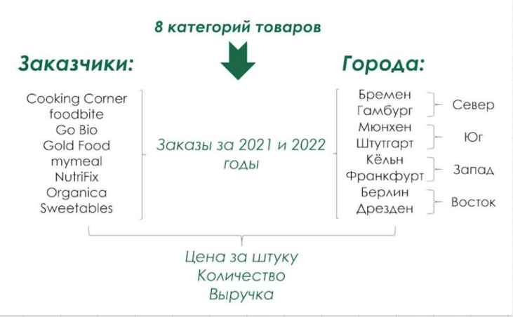
2021-01-03 | Organica | Гамбург | Север | Масла | Сливочное масло | 1.5 | 311 | 466.5
2021-01-03 | Organica | Гамбург | Север | Консервы | Шпроты | 1.15 | 51 | 58.65
2021-01-03 | Sweetables | Мюнхен | Юг | Напитки | Зеленый чай | 0.95 | 139 | 132.05
2021-01-03 | Go Bio | Франкфурт | Запад | Консервы | Килька в томате | 0.89 | 31 | 27.59
2021-01-03 | Cooking Corner | Штутгарт | Юг | Масла | Подсолнечное масло | 1.19 | 594 | 706.86
2021-01-03 | Organica | Штутгарт | Юг | Сыры | Гауда | 1.59 | 220 | 349.8
2021-01-04 | Sweetables | Мюнхен | Юг | Сыры | Гауда | 1.59 | 523 | 831.57
2021-01-04 | Gold Food | Кёльн | Запад | Масла | Сливочное масло | 1.5 | 191 | 286.5
2021-01-04 | Go Bio | Франкфурт | Запад | Сыры | Моцарелла | 0.59 | 82 | 48.38
2021-01-04 | Cooking Corner | Гамбург | Север | Сухофрукты | Изюм | 0.99 | 224 | 221.76
2021-01-04 | mymeal | Гамбург | Север | Сыры | Гауда | 1.59 | 610 | 969.9
2021-01-04 | mymeal | Гамбург | Север | Консервы | Килька в томате | 0.89 | 131 | 116.59
2021-01-05 | Sweetables | Мюнхен | Юг | Напитки | Зеленый чай | 0.95 | 334 | 317.3
2021-01-05 | Go Bio | Кёльн | Запад | Консервы | Говядина тушеная | 1.19 | 46 | 54.74
2021-01-05 | Go Bio | Кёльн | Запад | Крупы | Гречка | 1.4 | 117 | 163.8
2021-01-05 | Organica | Дрезден | Восток | Сладости | Зефир | 0.65 | 15 | 9.75 | В подобной табличной форме мы не можем вычитывать важные факты и изменения, происходящие в бизнес-поцессах нашей компании
2021-01-05 | Organica | Дрезден | Восток | Консервы | Шпроты | 1.15 | 24 | 27.6
2021-01-05 | Cooking Corner | Гамбург | Север | Сухофрукты | Курага | 1.19 | 228 | 271.32
2021-01-06 | Cooking Corner | Бремен | Север | Сухофрукты | Сушеные яблоки | 1.09 | 69 | 75.21
2021-01-06 | Organica | Дрезден | Восток | Консервы | Говядина тушеная | 1.19 | 12 | 14.28
2021-01-06 | foodbite | Берлин | Восток | Сыры | Гауда | 1.59 | 1525 | 2424.75
2021-01-06 | Cooking Corner | Гамбург | Север | Консервы | Говядина тушеная | 1.19 | 82 | 97.58
2021-01-06 | Gold Food | Гамбург | Север | Сухофрукты | Курага | 1.19 | 156 | 185.64
2021-01-07 | mymeal | Мюнхен | Юг | Сухофрукты | Курага | 1.19 | 101 | 120.19
2021-01-07 | Organica | Мюнхен | Юг | Крупы | Перловка | 1.2 | 201 | 241.2
2021-01-07 | Organica | Мюнхен | Юг | Сладости | Шоколад | 0.55 | 414 | 227.7
2021-01-07 | foodbite | Берлин | Восток | Сладости | Зефир | 0.65 | 246 | 159.9
2021-01-07 | Gold Food | Берлин | Восток | Сухофрукты | Сушеные яблоки | 1.09 | 177 | 192.93
2021-01-07 | Gold Food | Берлин | Восток | Масла | Оливковое масло | 1.7 | 154 | 261.8
2021-01-07 | Gold Food | Берлин | Восток | Сухофрукты | Изюм | 0.99 | 180 | 178.2
2021-01-07 | Sweetables | Гамбург | Север | Сладости | Мармелад | 0.6 | 182 | 109.2
2021-01-07 | Gold Food | Гамбург | Север | Напитки | Зеленый чай | 0.95 | 340 | 323
2021-01-07 | Gold Food | Гамбург | Север | Сухофрукты | Курага | 1.19 | 141 | 167.79
2021-01-08 | foodbite | Бремен | Север | Крупы | Рис | 0.96 | 273 | 262.08
2021-01-08 | foodbite | Бремен | Север | Напитки | Черный чай | 0.99 | 246 | 243.54
2021-01-08 | mymeal | Бремен | Север | Сыры | Филадельфия | 0.89 | 64 | 56.96
2021-01-08 | Cooking Corner | Берлин | Восток | Сладости | Мармелад | 0.6 | 509 | 305.4
2021-01-08 | Cooking Corner | Берлин | Восток | Напитки | Кофе | 5.5 | 561 | 3085.5
2021-01-08 | Organica | Гамбург | Север | Масла | Подсолнечное масло | 1.19 | 398 | 473.62
2021-01-09 | foodbite | Бремен | Север | Сухофрукты | Изюм | 0.99 | 63 | 62.37
2021-01-09 | mymeal | Бремен | Север | Крупы | Рис | 0.96 | 207 | 198.72
2021-01-09 | Cooking Corner | Берлин | Восток | Крупы | Гречка | 1.4 | 762 | 1066.8
2021-01-09 | Organica | Гамбург | Север | Крупы | Рис | 0.96 | 374 | 359.04
2021-01-10 | foodbite | Дрезден | Восток | Масла | Сливочное масло | 1.5 | 177 | 265.5
2021-01-10 | foodbite | Дрезден | Восток | Напитки | Кофе | 5.5 | 41 | 225.5
2021-01-11 | Organica | Бремен | Север | Напитки | Кофе | 5.5 | 27 | 148.5
2021-01-11 | Go Bio | Бремен | Север | Сыры | Филадельфия | 0.89 | 28 | 24.92
2021-01-11 | foodbite | Дрезден | Восток | Масла | Оливковое масло | 1.7 | 57 | 96.9
2021-01-11 | Go Bio | Гамбург | Север | Сухофрукты | Курага | 1.19 | 84 | 99.96
2021-01-11 | Cooking Corner | Мюнхен | Юг | Крупы | Перловка | 1.2 | 452 | 542.4
2021-01-11 | Cooking Corner | Мюнхен | Юг | Крупы | Гречка | 1.4 | 302 | 422.8
2021-01-12 | Organica | Бремен | Север | Напитки | Зеленый чай | 0.95 | 35 | 33.25
2021-01-12 | Go Bio | Гамбург | Север | Крупы | Гречка | 1.4 | 134 | 187.6
2021-01-12 | Sweetables | Мюнхен | Юг | Сыры | Гауда | 1.59 | 408 | 648.72
2021-01-12 | Sweetables | Мюнхен | Юг | Сухофрукты | Сушеные яблоки | 1.09 | 101 | 110.09
2021-01-13 | Organica | Бремен | Север | Напитки | Черный чай | 0.99 | 94 | 93.06
2021-01-13 | Sweetables | Мюнхен | Юг | Крупы | Гречка | 1.4 | 166 | 232.4
2021-01-15 | Organica | Франкфурт | Запад | Сухофрукты | Курага | 1.19 | 34 | 40.46
2021-01-16 | Organica | Франкфурт | Запад | Сухофрукты | Изюм | 0.99 | 29 | 28.71
2021-01-16 | Organica | Франкфурт | Запад | Сладости | Мармелад | 0.6 | 49 | 29.4
2021-01-17 | Gold Food | Кёльн | Запад | Масла | Подсолнечное масло | 1.19 | 188 | 223.72
2021-01-17 | Cooking Corner | Штутгарт | Юг | Масла | Оливковое масло | 1.7 | 126 | 214.2
2021-01-18 | Gold Food | Кёльн | Запад | Сыры | Филадельфия | 0.89 | 71 | 63.19
2021-01-18 | Cooking Corner | Штутгарт | Юг | Крупы | Перловка | 1.2 | 518 | 621.6
2021-01-19 | Cooking Corner | Кёльн | Запад | Крупы | Рис | 0.96 | 644 | 618.24
2021-01-19 | foodbite | Кёльн | Запад | Сухофрукты | Курага | 1.19 | 168 | 199.92
2021-01-19 | Go Bio | Кёльн | Запад | Специи | Базилик | 0.7 | 35 | 24.5
2021-01-19 | Cooking Corner | Штутгарт | Юг | Консервы | Килька в томате | 0.89 | 272 | 242.08
2021-01-19 | NutriFix | Дрезден | Восток | Специи | Базилик | 0.7 | 21 | 14.7
2021-01-20 | Cooking Corner | Кёльн | Запад | Сладости | Шоколад | 0.55 | 582 | 320.1
2021-01-20 | foodbite | Кёльн | Запад | Масла | Подсолнечное масло | 1.19 | 372 | 442.68
2021-01-20 | mymeal | Штутгарт | Юг | Напитки | Кофе | 5.5 | 92 | 506
2021-01-20 | foodbite | Бремен | Север | Специи | Базилик | 0.7 | 53 | 37.1
2021-01-20 | foodbite | Дрезден | Восток | Крупы | Перловка | 1.2 | 165 | 198
2021-01-20 | foodbite | Дрезден | Восток | Сладости | Мармелад | 0.6 | 63 | 37.8
2021-01-20 | NutriFix | Дрезден | Восток | Сладости | Шоколад | 0.55 | 80 | 44
2021-01-20 | NutriFix | Дрезден | Восток | Крупы | Рис | 0.96 | 109 | 104.64
2021-01-21 | Cooking Corner | Бремен | Север | Консервы | Шпроты | 1.15 | 63 | 72.45
2021-01-21 | Cooking Corner | Бремен | Север | Сухофрукты | Изюм | 0.99 | 77 | 76.23
2021-01-21 | NutriFix | Бремен | Север | Специи | Кориандр | 0.65 | 10 | 6.5
2021-01-21 | Organica | Бремен | Север | Напитки | Кофе | 5.5 | 28 | 154
2021-01-21 | foodbite | Дрезден | Восток | Напитки | Кофе | 5.5 | 78 | 429
2021-01-21 | Organica | Берлин | Восток | Консервы | Говядина тушеная | 1.19 | 96 | 114.24
2021-01-21 | Organica | Берлин | Восток | Специи | Кориандр | 0.65 | 59 | 38.35
2021-01-21 | Sweetables | Мюнхен | Юг | Сыры | Моцарелла | 0.59 | 223 | 131.57
2021-01-22 | Sweetables | Бремен | Север | Масла | Подсолнечное масло | 1.19 | 146 | 173.74
2021-01-22 | Sweetables | Бремен | Север | Крупы | Рис | 0.96 | 210 | 201.6
2021-01-22 | Organica | Бремен | Север | Сладости | Зефир | 0.65 | 16 | 10.4
2021-01-22 | Cooking Corner | Дрезден | Восток | Масла | Оливковое масло | 1.7 | 41 | 69.7
2021-01-22 | Organica | Берлин | Восток | Сыры | Филадельфия | 0.89 | 242 | 215.38
2021-01-22 | mymeal | Мюнхен | Юг | Крупы | Рис | 0.96 | 510 | 489.6
2021-01-23 | Organica | Штутгарт | Юг | Консервы | Говядина тушеная | 1.19 | 58 | 69.02
2021-01-23 | Cooking Corner | Дрезден | Восток | Сухофрукты | Сушеные яблоки | 1.09 | 36 | 39.24
2021-01-23 | Cooking Corner | Дрезден | Восток | Масла | Оливковое масло | 1.7 | 53 | 90.1
2021-01-23 | mymeal | Мюнхен | Юг | Сладости | Зефир | 0.65 | 74 | 48.1
2021-01-23 | Go Bio | Мюнхен | Юг | Сухофрукты | Изюм | 0.99 | 101 | 99.99
2021-01-23 | Go Bio | Мюнхен | Юг | Крупы | Гречка | 1.4 | 106 | 148.4
2021-01-24 | Organica | Штутгарт | Юг | Специи | Базилик | 0.7 | 60 | 42
2021-01-24 | Go Bio | Мюнхен | Юг | Специи | Базилик | 0.7 | 64 | 44.8
2021-01-25 | Cooking Corner | Гамбург | Север | Сухофрукты | Курага | 1.19 | 309 | 367.71
2021-01-25 | foodbite | Гамбург | Север | Консервы | Шпроты | 1.15 | 120 | 138
2021-01-25 | Go Bio | Дрезден | Восток | Сладости | Мармелад | 0.6 | 34 | 20.4
2021-01-25 | NutriFix | Гамбург | Север | Масла | Оливковое масло | 1.7 | 107 | 181.9
2021-01-25 | Organica | Гамбург | Север | Консервы | Шпроты | 1.15 | 96 | 110.4
2021-01-26 | Cooking Corner | Гамбург | Север | Сухофрукты | Изюм | 0.99 | 359 | 355.41
2021-01-26 | Cooking Corner | Гамбург | Север | Напитки | Черный чай | 0.99 | 1017 | 1006.83
2021-01-26 | foodbite | Гамбург | Север | Консервы | Говядина тушеная | 1.19 | 198 | 235.62
2021-01-26 | Cooking Corner | Гамбург | Север | Консервы | Шпроты | 1.15 | 178 | 204.7
2021-01-26 | NutriFix | Бремен | Север | Масла | Сливочное масло | 1.5 | 100 | 150
2021-01-26 | Organica | Берлин | Восток | Масла | Подсолнечное масло | 1.19 | 341 | 405.79
2021-01-26 | Sweetables | Гамбург | Север | Крупы | Перловка | 1.2 | 427 | 512.4
2021-01-26 | Sweetables | Гамбург | Север | Специи | Черный перец | 0.59 | 200 | 118
2021-01-26 | Gold Food | Гамбург | Север | Масла | Оливковое масло | 1.7 | 142 | 241.4
2021-01-26 | Gold Food | Гамбург | Север | Специи | Черный перец | 0.59 | 388 | 228.92
2021-01-26 | Organica | Гамбург | Север | Напитки | Зеленый чай | 0.95 | 360 | 342
2021-01-27 | Cooking Corner | Гамбург | Север | Сладости | Зефир | 0.65 | 207 | 134.55
2021-01-27 | Sweetables | Гамбург | Север | Сухофрукты | Сушеные яблоки | 1.09 | 106 | 115.54
2021-01-27 | Sweetables | Гамбург | Север | Сыры | Гауда | 1.59 | 424 | 674.16
2021-01-27 | Sweetables | Гамбург | Север | Напитки | Зеленый чай | 0.95 | 323 | 306.85
2021-01-27 | NutriFix | Бремен | Север | Сыры | Гауда | 1.59 | 170 | 270.3
2021-01-27 | Gold Food | Дрезден | Восток | Напитки | Черный чай | 0.99 | 83 | 82.17
2021-01-27 | Organica | Берлин | Восток | Консервы | Шпроты | 1.15 | 138 | 158.7
2021-01-27 | Cooking Corner | Гамбург | Север | Сухофрукты | Сушеные яблоки | 1.09 | 174 | 189.66
2021-01-27 | Sweetables | Гамбург | Север | Крупы | Гречка | 1.4 | 196 | 274.4
2021-01-28 | Gold Food | Гамбург | Север | Консервы | Килька в томате | 0.89 | 185 | 164.65
2021-01-28 | NutriFix | Берлин | Восток | Сухофрукты | Изюм | 0.99 | 255 | 252.45
2021-01-28 | Cooking Corner | Гамбург | Север | Крупы | Гречка | 1.4 | 472 | 660.8
2021-01-28 | NutriFix | Кёльн | Запад | Напитки | Зеленый чай | 0.95 | 94 | 89.3
2021-01-28 | mymeal | Франкфурт | Запад | Сыры | Моцарелла | 0.59 | 134 | 79.06
2021-01-28 | mymeal | Франкфурт | Запад | Специи | Базилик | 0.7 | 25 | 17.5
2021-01-28 | foodbite | Бремен | Север | Крупы | Перловка | 1.2 | 200 | 240
2021-01-28 | Cooking Corner | Гамбург | Север | Специи | Базилик | 0.7 | 184 | 128.8
2021-01-28 | Cooking Corner | Гамбург | Север | Специи | Кориандр | 0.65 | 76 | 49.4
2021-01-29 | Go Bio | Гамбург | Север | Специи | Кориандр | 0.65 | 34 | 22.1
2021-01-29 | Go Bio | Гамбург | Север | Крупы | Гречка | 1.4 | 148 | 207.2
2021-01-29 | Go Bio | Мюнхен | Юг | Специи | Базилик | 0.7 | 68 | 47.6
2021-01-29 | Go Bio | Мюнхен | Юг | Консервы | Шпроты | 1.15 | 74 | 85.1
2021-01-29 | Sweetables | Кёльн | Запад | Сыры | Филадельфия | 0.89 | 71 | 63.19
2021-01-29 | Sweetables | Кёльн | Запад | Сухофрукты | Курага | 1.19 | 67 | 79.73
2021-01-29 | Organica | Франкфурт | Запад | Консервы | Шпроты | 1.15 | 15 | 17.25
2021-01-29 | NutriFix | Берлин | Восток | Крупы | Рис | 0.96 | 674 | 647.04
2021-01-29 | foodbite | Гамбург | Север | Сухофрукты | Изюм | 0.99 | 252 | 249.48
2021-01-29 | foodbite | Кёльн | Запад | Сыры | Гауда | 1.59 | 478 | 760.02
2021-01-29 | NutriFix | Кёльн | Запад | Консервы | Говядина тушеная | 1.19 | 57 | 67.83
2021-01-29 | foodbite | Бремен | Север | Консервы | Килька в томате | 0.89 | 69 | 61.41
2021-01-29 | foodbite | Бремен | Север | Специи | Кориандр | 0.65 | 28 | 18.2
2021-01-29 | Cooking Corner | Дрезден | Восток | Сухофрукты | Изюм | 0.99 | 70 | 69.3
2021-01-29 | Gold Food | Бремен | Север | Специи | Базилик | 0.7 | 29 | 20.3
2021-01-29 | NutriFix | Бремен | Север | Крупы | Гречка | 1.4 | 50 | 70
2021-01-29 | NutriFix | Бремен | Север | Консервы | Говядина тушеная | 1.19 | 25 | 29.75
2021-01-30 | foodbite | Мюнхен | Юг | Сыры | Моцарелла | 0.59 | 594 | 350.46
2021-01-30 | Sweetables | Мюнхен | Юг | Масла | Сливочное масло | 1.5 | 271 | 406.5
2021-01-30 | Sweetables | Кёльн | Запад | Консервы | Шпроты | 1.15 | 47 | 54.05
2021-01-30 | mymeal | Штутгарт | Юг | Крупы | Рис | 0.96 | 462 | 443.52
2021-01-30 | Cooking Corner | Берлин | Восток | Сладости | Шоколад | 0.55 | 1666 | 916.3
2021-01-30 | NutriFix | Гамбург | Север | Масла | Оливковое масло | 1.7 | 142 | 241.4
2021-01-30 | Organica | Гамбург | Север | Консервы | Говядина тушеная | 1.19 | 82 | 97.58
2021-01-30 | Go Bio | Штутгарт | Юг | Сладости | Зефир | 0.65 | 60 | 39
2021-01-30 | Cooking Corner | Бремен | Север | Сухофрукты | Изюм | 0.99 | 114 | 112.86
2021-01-30 | Cooking Corner | Бремен | Север | Сладости | Мармелад | 0.6 | 122 | 73.2
2021-01-30 | mymeal | Мюнхен | Юг | Масла | Сливочное масло | 1.5 | 375 | 562.5
2021-01-30 | mymeal | Мюнхен | Юг | Консервы | Говядина тушеная | 1.19 | 34 | 40.46
2021-01-30 | mymeal | Мюнхен | Юг | Сладости | Мармелад | 0.6 | 100 | 60
2021-01-30 | Sweetables | Франкфурт | Запад | Масла | Сливочное масло | 1.5 | 158 | 237
2021-01-30 | foodbite | Штутгарт | Юг | Консервы | Говядина тушеная | 1.19 | 54 | 64.26
2021-01-30 | foodbite | Штутгарт | Юг | Крупы | Перловка | 1.2 | 506 | 607.2
2021-01-30 | mymeal | Дрезден | Восток | Сухофрукты | Сушеные яблоки | 1.09 | 29 | 31.61
2021-01-31 | Sweetables | Мюнхен | Юг | Сладости | Мармелад | 0.6 | 193 | 115.8
2021-01-31 | NutriFix | Франкфурт | Запад | Напитки | Зеленый чай | 0.95 | 77 | 73.15
2021-01-31 | mymeal | Штутгарт | Юг | Сладости | Зефир | 0.65 | 64 | 41.6
2021-01-31 | Go Bio | Дрезден | Восток | Сладости | Мармелад | 0.6 | 35 | 21
2021-01-31 | Go Bio | Дрезден | Восток | Сыры | Гауда | 1.59 | 92 | 146.28
2021-01-31 | Cooking Corner | Берлин | Восток | Масла | Подсолнечное масло | 1.19 | 1028 | 1223.32
2021-01-31 | NutriFix | Гамбург | Север | Сухофрукты | Изюм | 0.99 | 116 | 114.84
2021-01-31 | Organica | Гамбург | Север | Консервы | Шпроты | 1.15 | 80 | 92
2021-01-31 | NutriFix | Штутгарт | Юг | Сладости | Зефир | 0.65 | 72 | 46.8
2021-01-31 | Go Bio | Штутгарт | Юг | Сыры | Моцарелла | 0.59 | 230 | 135.7
2021-01-31 | Gold Food | Кёльн | Запад | Сухофрукты | Сушеные яблоки | 1.09 | 67 | 73.03
2021-01-31 | Gold Food | Кёльн | Запад | Специи | Черный перец | 0.59 | 245 | 144.55
2021-01-31 | Sweetables | Франкфурт | Запад | Консервы | Шпроты | 1.15 | 46 | 52.9
2021-01-31 | Sweetables | Франкфурт | Запад | Консервы | Килька в томате | 0.89 | 36 | 32.04
2021-01-31 | Organica | Штутгарт | Юг | Масла | Оливковое масло | 1.7 | 64 | 108.8
2021-01-31 | mymeal | Дрезден | Восток | Сладости | Мармелад | 0.6 | 50 | 30
2021-02-01 | Sweetables | Мюнхен | Юг | Консервы | Шпроты | 1.15 | 133 | 152.95
2021-02-01 | Gold Food | Мюнхен | Юг | Специи | Черный перец | 0.59 | 378 | 223.02
2021-02-01 | NutriFix | Франкфурт | Запад | Сухофрукты | Изюм | 0.99 | 34 | 33.66
2021-02-01 | Sweetables | Штутгарт | Юг | Сыры | Моцарелла | 0.59 | 270 | 159.3
2021-02-01 | Cooking Corner | Берлин | Восток | Сухофрукты | Курага | 1.19 | 474 | 564.06
2021-02-01 | NutriFix | Гамбург | Север | Масла | Оливковое масло | 1.7 | 112 | 190.4
2021-02-01 | Go Bio | Штутгарт | Юг | Консервы | Шпроты | 1.15 | 68 | 78.2
2021-02-01 | Organica | Штутгарт | Юг | Масла | Сливочное масло | 1.5 | 214 | 321
2021-02-01 | Organica | Штутгарт | Юг | Сыры | Моцарелла | 0.59 | 128 | 75.52
2021-02-01 | mymeal | Бремен | Север | Сыры | Филадельфия | 0.89 | 48 | 42.72
2021-02-01 | mymeal | Бремен | Север | Крупы | Гречка | 1.4 | 90 | 126
2021-02-01 | Sweetables | Бремен | Север | Сладости | Зефир | 0.65 | 33 | 21.45
2021-02-01 | Cooking Corner | Дрезден | Восток | Масла | Оливковое масло | 1.7 | 63 | 107.1
2021-02-02 | Gold Food | Мюнхен | Юг | Сыры | Моцарелла | 0.59 | 204 | 120.36
2021-02-02 | foodbite | Франкфурт | Запад | Масла | Подсолнечное масло | 1.19 | 176 | 209.44
2021-02-02 | Sweetables | Франкфурт | Запад | Напитки | Черный чай | 0.99 | 154 | 152.46
2021-02-02 | Sweetables | Франкфурт | Запад | Напитки | Черный чай | 0.99 | 130 | 128.7
2021-02-02 | Sweetables | Франкфурт | Запад | Сладости | Шоколад | 0.55 | 179 | 98.45
2021-02-02 | Gold Food | Франкфурт | Запад | Сыры | Гауда | 1.59 | 155 | 246.45
2021-02-02 | Organica | Штутгарт | Юг | Сладости | Шоколад | 0.55 | 198 | 108.9
2021-02-02 | Go Bio | Штутгарт | Юг | Масла | Оливковое масло | 1.7 | 78 | 132.6
2021-02-02 | Go Bio | Штутгарт | Юг | Сладости | Зефир | 0.65 | 38 | 24.7
2021-02-02 | Go Bio | Штутгарт | Юг | Консервы | Шпроты | 1.15 | 90 | 103.5
2021-02-02 | Sweetables | Дрезден | Восток | Напитки | Черный чай | 0.99 | 48 | 47.52
2021-02-02 | Gold Food | Дрезден | Восток | Сыры | Филадельфия | 0.89 | 35 | 31.15
2021-02-02 | Gold Food | Кёльн | Запад | Сухофрукты | Курага | 1.19 | 68 | 80.92
2021-02-02 | Organica | Кёльн | Запад | Масла | Сливочное масло | 1.5 | 134 | 201
2021-02-02 | Sweetables | Штутгарт | Юг | Сыры | Моцарелла | 0.59 | 272 | 160.48
2021-02-02 | Sweetables | Штутгарт | Юг | Специи | Кориандр | 0.65 | 42 | 27.3
2021-02-02 | mymeal | Дрезден | Восток | Специи | Черный перец | 0.59 | 27 | 15.93
2021-02-02 | foodbite | Берлин | Восток | Консервы | Килька в томате | 0.89 | 317 | 282.13
2021-02-02 | mymeal | Берлин | Восток | Специи | Базилик | 0.7 | 188 | 131.6
2021-02-02 | mymeal | Штутгарт | Юг | Консервы | Шпроты | 1.15 | 52 | 59.8
2021-02-02 | Organica | Штутгарт | Юг | Сладости | Зефир | 0.65 | 54 | 35.1
2021-02-02 | foodbite | Гамбург | Север | Крупы | Перловка | 1.2 | 618 | 741.6
2021-02-02 | foodbite | Гамбург | Север | Масла | Оливковое масло | 1.7 | 196 | 333.2
2021-02-02 | Cooking Corner | Дрезден | Восток | Сладости | Мармелад | 0.6 | 78 | 46.8
2021-02-02 | Cooking Corner | Дрезден | Восток | Сладости | Зефир | 0.65 | 39 | 25.35
2021-02-03 | Go Bio | Кёльн | Запад | Сыры | Филадельфия | 0.89 | 65 | 57.85
2021-02-03 | Organica | Штутгарт | Юг | Консервы | Шпроты | 1.15 | 36 | 41.4
2021-02-03 | NutriFix | Кёльн | Запад | Консервы | Шпроты | 1.15 | 84 | 96.6
2021-02-03 | Organica | Кёльн | Запад | Сыры | Филадельфия | 0.89 | 100 | 89
2021-02-03 | foodbite | Штутгарт | Юг | Крупы | Рис | 0.96 | 728 | 698.88
2021-02-03 | Sweetables | Штутгарт | Юг | Крупы | Гречка | 1.4 | 172 | 240.8
2021-02-03 | mymeal | Дрезден | Восток | Сыры | Гауда | 1.59 | 150 | 238.5
2021-02-03 | foodbite | Берлин | Восток | Масла | Сливочное масло | 1.5 | 814 | 1221
2021-02-03 | mymeal | Берлин | Восток | Консервы | Говядина тушеная | 1.19 | 78 | 92.82
2021-02-03 | NutriFix | Франкфурт | Запад | Напитки | Кофе | 5.5 | 15 | 82.5
2021-02-03 | Organica | Франкфурт | Запад | Напитки | Черный чай | 0.99 | 63 | 62.37
2021-02-03 | NutriFix | Бремен | Север | Масла | Сливочное масло | 1.5 | 96 | 144
2021-02-03 | Organica | Штутгарт | Юг | Масла | Сливочное масло | 1.5 | 182 | 273
2021-02-03 | foodbite | Бремен | Север | Сухофрукты | Изюм | 0.99 | 72 | 71.28
2021-02-03 | Organica | Штутгарт | Юг | Напитки | Черный чай | 0.99 | 240 | 237.6
2021-02-03 | Gold Food | Гамбург | Север | Крупы | Гречка | 1.4 | 201 | 281.4
2021-02-03 | mymeal | Бремен | Север | Крупы | Гречка | 1.4 | 67 | 93.8
2021-02-04 | Go Bio | Кёльн | Запад | Крупы | Гречка | 1.4 | 115 | 161
2021-02-04 | NutriFix | Кёльн | Запад | Масла | Оливковое масло | 1.7 | 88 | 149.6
2021-02-04 | Organica | Кёльн | Запад | Сладости | Зефир | 0.65 | 34 | 22.1
2021-02-04 | foodbite | Штутгарт | Юг | Сухофрукты | Курага | 1.19 | 120 | 142.8
2021-02-04 | Gold Food | Берлин | Восток | Крупы | Рис | 0.96 | 592 | 568.32
2021-02-04 | NutriFix | Бремен | Север | Специи | Черный перец | 0.59 | 41 | 24.19
2021-02-04 | NutriFix | Мюнхен | Юг | Сладости | Шоколад | 0.55 | 445 | 244.75
2021-02-04 | Organica | Штутгарт | Юг | Сладости | Зефир | 0.65 | 42 | 27.3
2021-02-04 | foodbite | Бремен | Север | Сухофрукты | Курага | 1.19 | 46 | 54.74
2021-02-04 | Organica | Бремен | Север | Консервы | Шпроты | 1.15 | 23 | 26.45
2021-02-04 | Organica | Штутгарт | Юг | Сухофрукты | Изюм | 0.99 | 92 | 91.08
2021-02-04 | Cooking Corner | Гамбург | Север | Напитки | Зеленый чай | 0.95 | 635 | 603.25
2021-02-04 | Cooking Corner | Гамбург | Север | Сыры | Филадельфия | 0.89 | 234 | 208.26
2021-02-04 | NutriFix | Бремен | Север | Консервы | Шпроты | 1.15 | 32 | 36.8
2021-02-04 | Cooking Corner | Дрезден | Восток | Сыры | Филадельфия | 0.89 | 71 | 63.19
2021-02-04 | Cooking Corner | Бремен | Север | Масла | Сливочное масло | 1.5 | 187 | 280.5
2021-02-04 | Cooking Corner | Бремен | Север | Сухофрукты | Курага | 1.19 | 78 | 92.82
2021-02-04 | Cooking Corner | Бремен | Север | Сухофрукты | Изюм | 0.99 | 122 | 120.78
2021-02-04 | mymeal | Бремен | Север | Специи | Кориандр | 0.65 | 14 | 9.1
2021-02-04 | foodbite | Дрезден | Восток | Консервы | Шпроты | 1.15 | 41 | 47.15
2021-02-05 | mymeal | Дрезден | Восток | Сладости | Мармелад | 0.6 | 49 | 29.4
2021-02-05 | mymeal | Дрезден | Восток | Специи | Базилик | 0.7 | 21 | 14.7
2021-02-05 | Sweetables | Дрезден | Восток | Масла | Сливочное масло | 1.5 | 91 | 136.5
2021-02-05 | Sweetables | Дрезден | Восток | Консервы | Килька в томате | 0.89 | 41 | 36.49
2021-02-05 | NutriFix | Дрезден | Восток | Сладости | Мармелад | 0.6 | 34 | 20.4
2021-02-05 | Go Bio | Дрезден | Восток | Масла | Оливковое масло | 1.7 | 24 | 40.8
2021-02-05 | Go Bio | Дрезден | Восток | Крупы | Рис | 0.96 | 85 | 81.6
2021-02-05 | Gold Food | Берлин | Восток | Консервы | Говядина тушеная | 1.19 | 140 | 166.6
2021-02-05 | NutriFix | Мюнхен | Юг | Масла | Оливковое масло | 1.7 | 116 | 197.2
2021-02-05 | NutriFix | Мюнхен | Юг | Крупы | Гречка | 1.4 | 150 | 210
2021-02-05 | mymeal | Кёльн | Запад | Сухофрукты | Изюм | 0.99 | 121 | 119.79
2021-02-05 | Cooking Corner | Штутгарт | Юг | Сухофрукты | Сушеные яблоки | 1.09 | 168 | 183.12
2021-02-05 | Cooking Corner | Штутгарт | Юг | Напитки | Зеленый чай | 0.95 | 194 | 184.3
2021-02-05 | Organica | Штутгарт | Юг | Масла | Оливковое масло | 1.7 | 90 | 153
2021-02-05 | foodbite | Бремен | Север | Сухофрукты | Сушеные яблоки | 1.09 | 78 | 85.02
2021-02-05 | Organica | Бремен | Север | Специи | Базилик | 0.7 | 26 | 18.2
2021-02-05 | mymeal | Франкфурт | Запад | Напитки | Зеленый чай | 0.95 | 145 | 137.75
2021-02-05 | mymeal | Франкфурт | Запад | Специи | Черный перец | 0.59 | 41 | 24.19
2021-02-05 | NutriFix | Штутгарт | Юг | Консервы | Говядина тушеная | 1.19 | 40 | 47.6
2021-02-05 | NutriFix | Штутгарт | Юг | Специи | Кориандр | 0.65 | 18 | 11.7
2021-02-05 | NutriFix | Бремен | Север | Сыры | Филадельфия | 0.89 | 49 | 43.61
2021-02-05 | Cooking Corner | Дрезден | Восток | Консервы | Килька в томате | 0.89 | 79 | 70.31
2021-02-05 | Cooking Corner | Дрезден | Восток | Масла | Оливковое масло | 1.7 | 36 | 61.2
2021-02-05 | foodbite | Дрезден | Восток | Сыры | Гауда | 1.59 | 151 | 240.09
2021-02-06 | Cooking Corner | Бремен | Север | Масла | Подсолнечное масло | 1.19 | 190 | 226.1
2021-02-06 | Cooking Corner | Бремен | Север | Сладости | Мармелад | 0.6 | 112 | 67.2
2021-02-06 | mymeal | Дрезден | Восток | Сухофрукты | Курага | 1.19 | 34 | 40.46
2021-02-06 | NutriFix | Дрезден | Восток | Масла | Оливковое масло | 1.7 | 21 | 35.7
2021-02-06 | foodbite | Кёльн | Запад | Сладости | Зефир | 0.65 | 113 | 73.45
2021-02-06 | mymeal | Кёльн | Запад | Специи | Базилик | 0.7 | 38 | 26.6
2021-02-06 | NutriFix | Кёльн | Запад | Сухофрукты | Сушеные яблоки | 1.09 | 60 | 65.4
2021-02-06 | Gold Food | Франкфурт | Запад | Сладости | Мармелад | 0.6 | 45 | 27
2021-02-06 | Go Bio | Франкфурт | Запад | Масла | Оливковое масло | 1.7 | 20 | 34
2021-02-06 | Go Bio | Франкфурт | Запад | Сухофрукты | Изюм | 0.99 | 29 | 28.71
2021-02-06 | Cooking Corner | Штутгарт | Юг | Напитки | Черный чай | 0.99 | 556 | 550.44
2021-02-06 | foodbite | Штутгарт | Юг | Напитки | Черный чай | 0.99 | 422 | 417.78
2021-02-06 | Organica | Бремен | Север | Крупы | Гречка | 1.4 | 55 | 77
2021-02-06 | mymeal | Франкфурт | Запад | Консервы | Шпроты | 1.15 | 49 | 56.35
2021-02-06 | Organica | Штутгарт | Юг | Консервы | Говядина тушеная | 1.19 | 26 | 30.94
2021-02-06 | NutriFix | Штутгарт | Юг | Сладости | Шоколад | 0.55 | 476 | 261.8
2021-02-06 | NutriFix | Гамбург | Север | Напитки | Кофе | 5.5 | 185 | 1017.5
2021-02-06 | NutriFix | Бремен | Север | Консервы | Говядина тушеная | 1.19 | 26 | 30.94
2021-02-06 | Go Bio | Штутгарт | Юг | Крупы | Гречка | 1.4 | 114 | 159.6
2021-02-07 | foodbite | Бремен | Север | Специи | Черный перец | 0.59 | 216 | 127.44
2021-02-07 | foodbite | Кёльн | Запад | Напитки | Зеленый чай | 0.95 | 191 | 181.45
2021-02-07 | mymeal | Кёльн | Запад | Специи | Кориандр | 0.65 | 22 | 14.3
2021-02-07 | Sweetables | Кёльн | Запад | Крупы | Рис | 0.96 | 263 | 252.48
2021-02-07 | NutriFix | Кёльн | Запад | Сладости | Шоколад | 0.55 | 387 | 212.85
2021-02-07 | Organica | Кёльн | Запад | Масла | Сливочное масло | 1.5 | 138 | 207
2021-02-07 | Organica | Кёльн | Запад | Крупы | Перловка | 1.2 | 173 | 207.6
2021-02-07 | Go Bio | Кёльн | Запад | Сухофрукты | Курага | 1.19 | 44 | 52.36
2021-02-07 | Go Bio | Кёльн | Запад | Сухофрукты | Курага | 1.19 | 57 | 67.83
2021-02-07 | Sweetables | Франкфурт | Запад | Сладости | Шоколад | 0.55 | 148 | 81.4
2021-02-07 | Sweetables | Франкфурт | Запад | Консервы | Килька в томате | 0.89 | 41 | 36.49
2021-02-07 | Sweetables | Франкфурт | Запад | Крупы | Рис | 0.96 | 109 | 104.64
2021-02-07 | Go Bio | Франкфурт | Запад | Консервы | Шпроты | 1.15 | 17 | 19.55
2021-02-07 | Organica | Штутгарт | Юг | Сладости | Шоколад | 0.55 | 366 | 201.3
2021-02-07 | foodbite | Гамбург | Север | Крупы | Гречка | 1.4 | 304 | 425.6
2021-02-07 | Cooking Corner | Бремен | Север | Сладости | Зефир | 0.65 | 43 | 27.95
2021-02-07 | Organica | Бремен | Север | Крупы | Гречка | 1.4 | 55 | 77
2021-02-07 | Sweetables | Дрезден | Восток | Сладости | Мармелад | 0.6 | 47 | 28.2
2021-02-07 | Sweetables | Дрезден | Восток | Сладости | Зефир | 0.65 | 25 | 16.25
2021-02-07 | Sweetables | Дрезден | Восток | Специи | Базилик | 0.7 | 25 | 17.5
2021-02-07 | Go Bio | Дрезден | Восток | Напитки | Черный чай | 0.99 | 81 | 80.19
2021-02-07 | Go Bio | Дрезден | Восток | Сухофрукты | Изюм | 0.99 | 30 | 29.7
2021-02-07 | Cooking Corner | Кёльн | Запад | Крупы | Рис | 0.96 | 672 | 645.12
2021-02-07 | NutriFix | Кёльн | Запад | Консервы | Говядина тушеная | 1.19 | 31 | 36.89
2021-02-07 | mymeal | Франкфурт | Запад | Напитки | Черный чай | 0.99 | 151 | 149.49
2021-02-07 | Sweetables | Франкфурт | Запад | Масла | Подсолнечное масло | 1.19 | 172 | 204.68
2021-02-07 | Sweetables | Штутгарт | Юг | Масла | Подсолнечное масло | 1.19 | 218 | 259.42
2021-02-07 | Organica | Штутгарт | Юг | Консервы | Говядина тушеная | 1.19 | 58 | 69.02
2021-02-07 | Organica | Штутгарт | Юг | Напитки | Зеленый чай | 0.95 | 74 | 70.3
2021-02-07 | Organica | Штутгарт | Юг | Сладости | Шоколад | 0.55 | 386 | 212.3
2021-02-08 | foodbite | Бремен | Север | Сухофрукты | Курага | 1.19 | 50 | 59.5
2021-02-08 | Cooking Corner | Гамбург | Север | Крупы | Гречка | 1.4 | 336 | 470.4
2021-02-08 | Sweetables | Кёльн | Запад | Консервы | Шпроты | 1.15 | 47 | 54.05
2021-02-08 | NutriFix | Кёльн | Запад | Крупы | Рис | 0.96 | 251 | 240.96
2021-02-08 | foodbite | Франкфурт | Запад | Сухофрукты | Изюм | 0.99 | 100 | 99
2021-02-08 | foodbite | Дрезден | Восток | Консервы | Килька в томате | 0.89 | 75 | 66.75
2021-02-08 | foodbite | Дрезден | Восток | Консервы | Килька в томате | 0.89 | 59 | 52.51
2021-02-08 | Organica | Берлин | Восток | Специи | Базилик | 0.7 | 95 | 66.5
2021-02-08 | foodbite | Кёльн | Запад | Консервы | Килька в томате | 0.89 | 149 | 132.61
2021-02-08 | Go Bio | Кёльн | Запад | Консервы | Шпроты | 1.15 | 67 | 77.05
2021-02-08 | Go Bio | Кёльн | Запад | Консервы | Килька в томате | 0.89 | 73 | 64.97
2021-02-08 | Gold Food | Штутгарт | Юг | Консервы | Шпроты | 1.15 | 64 | 73.6
2021-02-08 | Sweetables | Дрезден | Восток | Сладости | Мармелад | 0.6 | 40 | 24
2021-02-08 | Cooking Corner | Гамбург | Север | Специи | Кориандр | 0.65 | 59 | 38.35
2021-02-08 | foodbite | Гамбург | Север | Специи | Черный перец | 0.59 | 412 | 243.08
2021-02-08 | Cooking Corner | Бремен | Север | Масла | Подсолнечное масло | 1.19 | 185 | 220.15
2021-02-08 | Organica | Бремен | Север | Специи | Кориандр | 0.65 | 10 | 6.5
2021-02-08 | Organica | Бремен | Север | Масла | Сливочное масло | 1.5 | 91 | 136.5
2021-02-08 | Organica | Берлин | Восток | Сухофрукты | Сушеные яблоки | 1.09 | 169 | 184.21
2021-02-08 | foodbite | Штутгарт | Юг | Сыры | Филадельфия | 0.89 | 236 | 210.04
2021-02-08 | Organica | Дрезден | Восток | Сыры | Моцарелла | 0.59 | 43 | 25.37
2021-02-08 | Cooking Corner | Кёльн | Запад | Масла | Сливочное масло | 1.5 | 334 | 501
2021-02-08 | Sweetables | Франкфурт | Запад | Сухофрукты | Сушеные яблоки | 1.09 | 35 | 38.15
2021-02-08 | mymeal | Франкфурт | Запад | Сухофрукты | Сушеные яблоки | 1.09 | 28 | 30.52
2021-02-08 | mymeal | Франкфурт | Запад | Сухофрукты | Сушеные яблоки | 1.09 | 36 | 39.24
2021-02-09 | Gold Food | Дрезден | Восток | Сладости | Шоколад | 0.55 | 125 | 68.75
2021-02-09 | Organica | Берлин | Восток | Напитки | Черный чай | 0.99 | 235 | 232.65
2021-02-09 | Go Bio | Кёльн | Запад | Сыры | Моцарелла | 0.59 | 101 | 59.59
2021-02-09 | Sweetables | Дрезден | Восток | Консервы | Килька в томате | 0.89 | 30 | 26.7
2021-02-09 | foodbite | Штутгарт | Юг | Сладости | Мармелад | 0.6 | 154 | 92.4
2021-02-09 | Organica | Бремен | Север | Консервы | Говядина тушеная | 1.19 | 14 | 16.66
2021-02-09 | mymeal | Дрезден | Восток | Масла | Оливковое масло | 1.7 | 20 | 34
2021-02-09 | Cooking Corner | Берлин | Восток | Сухофрукты | Изюм | 0.99 | 567 | 561.33
2021-02-09 | Cooking Corner | Берлин | Восток | Специи | Базилик | 0.7 | 162 | 113.4
2021-02-09 | Cooking Corner | Мюнхен | Юг | Сыры | Филадельфия | 0.89 | 190 | 169.1
2021-02-09 | Gold Food | Бремен | Север | Консервы | Шпроты | 1.15 | 45 | 51.75
2021-02-09 | Organica | Дрезден | Восток | Сыры | Филадельфия | 0.89 | 32 | 28.48
2021-02-09 | Gold Food | Гамбург | Север | Сухофрукты | Изюм | 0.99 | 184 | 182.16
2021-02-09 | Gold Food | Гамбург | Север | Масла | Подсолнечное масло | 1.19 | 413 | 491.47
2021-02-09 | Organica | Кёльн | Запад | Специи | Кориандр | 0.65 | 23 | 14.95
2021-02-09 | Cooking Corner | Франкфурт | Запад | Крупы | Рис | 0.96 | 319 | 306.24
2021-02-09 | foodbite | Франкфурт | Запад | Напитки | Зеленый чай | 0.95 | 172 | 163.4
2021-02-09 | NutriFix | Гамбург | Север | Напитки | Черный чай | 0.99 | 138 | 136.62
2021-02-09 | NutriFix | Гамбург | Север | Консервы | Килька в томате | 0.89 | 174 | 154.86
2021-02-09 | foodbite | Франкфурт | Запад | Специи | Черный перец | 0.59 | 141 | 83.19
2021-02-09 | foodbite | Франкфурт | Запад | Масла | Сливочное масло | 1.5 | 256 | 384
2021-02-10 | foodbite | Берлин | Восток | Сухофрукты | Курага | 1.19 | 348 | 414.12
2021-02-10 | mymeal | Гамбург | Север | Напитки | Зеленый чай | 0.95 | 536 | 509.2
2021-02-10 | mymeal | Гамбург | Север | Напитки | Зеленый чай | 0.95 | 327 | 310.65
2021-02-10 | Cooking Corner | Бремен | Север | Масла | Оливковое масло | 1.7 | 64 | 108.8
2021-02-10 | mymeal | Гамбург | Север | Сладости | Шоколад | 0.55 | 416 | 228.8
2021-02-10 | mymeal | Дрезден | Восток | Консервы | Шпроты | 1.15 | 34 | 39.1
2021-02-10 | Cooking Corner | Берлин | Восток | Напитки | Зеленый чай | 0.95 | 1079 | 1025.05
2021-02-10 | Cooking Corner | Мюнхен | Юг | Напитки | Зеленый чай | 0.95 | 678 | 644.1
2021-02-10 | Sweetables | Берлин | Восток | Специи | Черный перец | 0.59 | 494 | 291.46
2021-02-10 | Gold Food | Франкфурт | Запад | Крупы | Перловка | 1.2 | 65 | 78
2021-02-10 | mymeal | Штутгарт | Юг | Специи | Кориандр | 0.65 | 22 | 14.3
2021-02-10 | mymeal | Штутгарт | Юг | Сухофрукты | Курага | 1.19 | 114 | 135.66
2021-02-10 | Gold Food | Бремен | Север | Консервы | Шпроты | 1.15 | 30 | 34.5
2021-02-10 | Cooking Corner | Дрезден | Восток | Консервы | Шпроты | 1.15 | 42 | 48.3
2021-02-10 | foodbite | Дрезден | Восток | Консервы | Говядина тушеная | 1.19 | 22 | 26.18
2021-02-10 | foodbite | Дрезден | Восток | Крупы | Гречка | 1.4 | 95 | 133
2021-02-10 | Sweetables | Берлин | Восток | Крупы | Рис | 0.96 | 664 | 637.44
2021-02-10 | Sweetables | Берлин | Восток | Специи | Кориандр | 0.65 | 48 | 31.2
2021-02-10 | Gold Food | Гамбург | Север | Сладости | Зефир | 0.65 | 72 | 46.8
2021-02-10 | foodbite | Мюнхен | Юг | Напитки | Кофе | 5.5 | 243 | 1336.5
2021-02-10 | NutriFix | Мюнхен | Юг | Сухофрукты | Изюм | 0.99 | 141 | 139.59
2021-02-10 | NutriFix | Мюнхен | Юг | Специи | Кориандр | 0.65 | 42 | 27.3
2021-02-10 | Organica | Кёльн | Запад | Масла | Сливочное масло | 1.5 | 185 | 277.5
2021-02-10 | Cooking Corner | Франкфурт | Запад | Сладости | Мармелад | 0.6 | 89 | 53.4
2021-02-10 | foodbite | Франкфурт | Запад | Масла | Подсолнечное масло | 1.19 | 179 | 213.01
2021-02-10 | Go Bio | Франкфурт | Запад | Масла | Сливочное масло | 1.5 | 123 | 184.5
2021-02-10 | Go Bio | Франкфурт | Запад | Сыры | Моцарелла | 0.59 | 62 | 36.58
2021-02-10 | NutriFix | Гамбург | Север | Масла | Оливковое масло | 1.7 | 95 | 161.5
2021-02-10 | mymeal | Штутгарт | Юг | Масла | Сливочное масло | 1.5 | 256 | 384
2021-02-10 | Go Bio | Берлин | Восток | Консервы | Килька в томате | 0.89 | 200 | 178
2021-02-10 | foodbite | Мюнхен | Юг | Консервы | Килька в томате | 0.89 | 272 | 242.08
2021-02-10 | foodbite | Франкфурт | Запад | Специи | Кориандр | 0.65 | 20 | 13
2021-02-11 | foodbite | Берлин | Восток | Консервы | Шпроты | 1.15 | 177 | 203.55
2021-02-11 | mymeal | Гамбург | Север | Масла | Сливочное масло | 1.5 | 373 | 559.5
2021-02-11 | Go Bio | Мюнхен | Юг | Сладости | Шоколад | 0.55 | 469 | 257.95
2021-02-11 | Cooking Corner | Бремен | Север | Масла | Подсолнечное масло | 1.19 | 203 | 241.57
2021-02-11 | Cooking Corner | Дрезден | Восток | Крупы | Рис | 0.96 | 243 | 233.28
2021-02-11 | Gold Food | Дрезден | Восток | Консервы | Килька в томате | 0.89 | 41 | 36.49
2021-02-11 | Organica | Берлин | Восток | Крупы | Рис | 0.96 | 497 | 477.12
2021-02-11 | Go Bio | Бремен | Север | Консервы | Килька в томате | 0.89 | 44 | 39.16
2021-02-11 | foodbite | Мюнхен | Юг | Сухофрукты | Курага | 1.19 | 120 | 142.8
2021-02-11 | Sweetables | Берлин | Восток | Сладости | Шоколад | 0.55 | 660 | 363
2021-02-11 | foodbite | Франкфурт | Запад | Напитки | Кофе | 5.5 | 97 | 533.5
2021-02-11 | Gold Food | Франкфурт | Запад | Сухофрукты | Сушеные яблоки | 1.09 | 27 | 29.43
2021-02-11 | Gold Food | Франкфурт | Запад | Консервы | Килька в томате | 0.89 | 41 | 36.49
2021-02-11 | mymeal | Штутгарт | Юг | Напитки | Зеленый чай | 0.95 | 254 | 241.3
2021-02-11 | NutriFix | Франкфурт | Запад | Консервы | Шпроты | 1.15 | 41 | 47.15
2021-02-11 | NutriFix | Франкфурт | Запад | Напитки | Кофе | 5.5 | 23 | 126.5
2021-02-11 | Go Bio | Франкфурт | Запад | Сухофрукты | Курага | 1.19 | 37 | 44.03
2021-02-11 | Gold Food | Бремен | Север | Консервы | Килька в томате | 0.89 | 43 | 38.27
2021-02-11 | Cooking Corner | Дрезден | Восток | Масла | Подсолнечное масло | 1.19 | 164 | 195.16
2021-02-11 | Cooking Corner | Дрезден | Восток | Напитки | Зеленый чай | 0.95 | 53 | 50.35
2021-02-11 | foodbite | Берлин | Восток | Напитки | Зеленый чай | 0.95 | 830 | 788.5
2021-02-11 | foodbite | Берлин | Восток | Напитки | Кофе | 5.5 | 600 | 3300
2021-02-11 | foodbite | Мюнхен | Юг | Масла | Подсолнечное масло | 1.19 | 720 | 856.8
2021-02-11 | Organica | Кёльн | Запад | Сыры | Филадельфия | 0.89 | 100 | 89
2021-02-11 | Organica | Франкфурт | Запад | Консервы | Килька в томате | 0.89 | 29 | 25.81
2021-02-11 | Go Bio | Франкфурт | Запад | Сухофрукты | Изюм | 0.99 | 38 | 37.62
2021-02-11 | Cooking Corner | Штутгарт | Юг | Сухофрукты | Курага | 1.19 | 158 | 188.02
2021-02-11 | foodbite | Бремен | Север | Сухофрукты | Курага | 1.19 | 71 | 84.49
2021-02-11 | foodbite | Берлин | Восток | Напитки | Черный чай | 0.99 | 649 | 642.51
2021-02-11 | mymeal | Штутгарт | Юг | Сыры | Филадельфия | 0.89 | 146 | 129.94
2021-02-11 | mymeal | Берлин | Восток | Сухофрукты | Курага | 1.19 | 267 | 317.73
2021-02-11 | Sweetables | Мюнхен | Юг | Крупы | Гречка | 1.4 | 170 | 238
2021-02-11 | Go Bio | Франкфурт | Запад | Сухофрукты | Курага | 1.19 | 30 | 35.7
2021-02-11 | mymeal | Берлин | Восток | Специи | Кориандр | 0.65 | 48 | 31.2
2021-02-12 | Cooking Corner | Гамбург | Север | Масла | Сливочное масло | 1.5 | 775 | 1162.5
2021-02-12 | Cooking Corner | Гамбург | Север | Сухофрукты | Сушеные яблоки | 1.09 | 288 | 313.92
2021-02-12 | Gold Food | Мюнхен | Юг | Консервы | Шпроты | 1.15 | 105 | 120.75
2021-02-12 | Gold Food | Мюнхен | Юг | Сладости | Зефир | 0.65 | 44 | 28.6
2021-02-12 | Cooking Corner | Бремен | Север | Специи | Кориандр | 0.65 | 31 | 20.15
2021-02-12 | NutriFix | Дрезден | Восток | Сыры | Филадельфия | 0.89 | 32 | 28.48
2021-02-12 | Go Bio | Дрезден | Восток | Сыры | Гауда | 1.59 | 86 | 136.74
2021-02-12 | Gold Food | Гамбург | Север | Специи | Базилик | 0.7 | 75 | 52.5
2021-02-12 | Organica | Гамбург | Север | Напитки | Зеленый чай | 0.95 | 141 | 133.95
2021-02-12 | Gold Food | Франкфурт | Запад | Специи | Кориандр | 0.65 | 12 | 7.8
2021-02-12 | Gold Food | Франкфурт | Запад | Сыры | Филадельфия | 0.89 | 37 | 32.93
2021-02-12 | Cooking Corner | Штутгарт | Юг | Специи | Черный перец | 0.59 | 258 | 152.22
2021-02-12 | Cooking Corner | Дрезден | Восток | Масла | Подсолнечное масло | 1.19 | 113 | 134.47
2021-02-12 | foodbite | Мюнхен | Юг | Напитки | Черный чай | 0.99 | 262 | 259.38
2021-02-12 | mymeal | Мюнхен | Юг | Специи | Черный перец | 0.59 | 144 | 84.96
2021-02-12 | mymeal | Мюнхен | Юг | Крупы | Перловка | 1.2 | 341 | 409.2
2021-02-12 | foodbite | Франкфурт | Запад | Специи | Кориандр | 0.65 | 26 | 16.9
2021-02-12 | foodbite | Франкфурт | Запад | Напитки | Зеленый чай | 0.95 | 111 | 105.45
2021-02-12 | Sweetables | Франкфурт | Запад | Напитки | Кофе | 5.5 | 41 | 225.5
2021-02-12 | NutriFix | Штутгарт | Юг | Сладости | Зефир | 0.65 | 56 | 36.4
2021-02-12 | foodbite | Дрезден | Восток | Сладости | Мармелад | 0.6 | 55 | 33
2021-02-12 | Organica | Дрезден | Восток | Консервы | Говядина тушеная | 1.19 | 8 | 9.52
2021-02-12 | foodbite | Берлин | Восток | Масла | Оливковое масло | 1.7 | 466 | 792.2
2021-02-12 | NutriFix | Франкфурт | Запад | Сухофрукты | Курага | 1.19 | 40 | 47.6
2021-02-12 | Go Bio | Франкфурт | Запад | Консервы | Говядина тушеная | 1.19 | 13 | 15.47
2021-02-12 | foodbite | Штутгарт | Юг | Сухофрукты | Изюм | 0.99 | 142 | 140.58
2021-02-12 | NutriFix | Штутгарт | Юг | Сухофрукты | Изюм | 0.99 | 92 | 91.08
2021-02-12 | Go Bio | Штутгарт | Юг | Напитки | Черный чай | 0.99 | 72 | 71.28
2021-02-12 | Organica | Берлин | Восток | Консервы | Килька в томате | 0.89 | 156 | 138.84
2021-02-12 | Organica | Гамбург | Север | Сухофрукты | Изюм | 0.99 | 141 | 139.59
2021-02-12 | Organica | Франкфурт | Запад | Сухофрукты | Изюм | 0.99 | 41 | 40.59
2021-02-12 | foodbite | Бремен | Север | Напитки | Зеленый чай | 0.95 | 76 | 72.2
2021-02-12 | foodbite | Бремен | Север | Масла | Подсолнечное масло | 1.19 | 263 | 312.97
2021-02-12 | Gold Food | Гамбург | Север | Напитки | Черный чай | 0.99 | 110 | 108.9
2021-02-12 | foodbite | Франкфурт | Запад | Сухофрукты | Изюм | 0.99 | 93 | 92.07
2021-02-12 | mymeal | Штутгарт | Юг | Сухофрукты | Курага | 1.19 | 74 | 88.06
2021-02-12 | Cooking Corner | Бремен | Север | Крупы | Рис | 0.96 | 268 | 257.28
2021-02-12 | NutriFix | Гамбург | Север | Консервы | Килька в томате | 0.89 | 171 | 152.19
2021-02-12 | Organica | Мюнхен | Юг | Сыры | Гауда | 1.59 | 370 | 588.3
2021-02-12 | Organica | Мюнхен | Юг | Специи | Кориандр | 0.65 | 35 | 22.75
2021-02-12 | Go Bio | Франкфурт | Запад | Сухофрукты | Сушеные яблоки | 1.09 | 26 | 28.34
2021-02-12 | mymeal | Берлин | Восток | Сухофрукты | Сушеные яблоки | 1.09 | 157 | 171.13
2021-02-13 | Go Bio | Гамбург | Север | Масла | Оливковое масло | 1.7 | 91 | 154.7
2021-02-13 | Go Bio | Гамбург | Север | Крупы | Рис | 0.96 | 487 | 467.52
2021-02-13 | mymeal | Мюнхен | Юг | Специи | Кориандр | 0.65 | 37 | 24.05
2021-02-13 | mymeal | Мюнхен | Юг | Сыры | Филадельфия | 0.89 | 107 | 95.23
2021-02-13 | Gold Food | Мюнхен | Юг | Масла | Подсолнечное масло | 1.19 | 408 | 485.52
2021-02-13 | Go Bio | Дрезден | Восток | Сладости | Зефир | 0.65 | 11 | 7.15
2021-02-13 | foodbite | Берлин | Восток | Масла | Сливочное масло | 1.5 | 1199 | 1798.5
2021-02-13 | Sweetables | Берлин | Восток | Консервы | Говядина тушеная | 1.19 | 138 | 164.22
2021-02-13 | Gold Food | Гамбург | Север | Консервы | Говядина тушеная | 1.19 | 101 | 120.19
2021-02-13 | NutriFix | Гамбург | Север | Сладости | Шоколад | 0.55 | 562 | 309.1
2021-02-13 | NutriFix | Гамбург | Север | Напитки | Кофе | 5.5 | 127 | 698.5
2021-02-13 | NutriFix | Гамбург | Север | Сыры | Филадельфия | 0.89 | 198 | 176.22
2021-02-13 | Cooking Corner | Франкфурт | Запад | Напитки | Черный чай | 0.99 | 268 | 265.32
2021-02-13 | Cooking Corner | Франкфурт | Запад | Крупы | Рис | 0.96 | 325 | 312
2021-02-13 | Organica | Дрезден | Восток | Консервы | Говядина тушеная | 1.19 | 12 | 14.28
2021-02-13 | Organica | Дрезден | Восток | Напитки | Черный чай | 0.99 | 74 | 73.26
2021-02-13 | Sweetables | Кёльн | Запад | Масла | Сливочное масло | 1.5 | 190 | 285
2021-02-13 | Sweetables | Кёльн | Запад | Масла | Сливочное масло | 1.5 | 304 | 456
2021-02-13 | Gold Food | Кёльн | Запад | Крупы | Рис | 0.96 | 254 | 243.84
2021-02-13 | Gold Food | Кёльн | Запад | Напитки | Зеленый чай | 0.95 | 229 | 217.55
2021-02-13 | Sweetables | Франкфурт | Запад | Сыры | Гауда | 1.59 | 170 | 270.3
2021-02-13 | NutriFix | Штутгарт | Юг | Напитки | Кофе | 5.5 | 60 | 330
2021-02-13 | NutriFix | Штутгарт | Юг | Сладости | Шоколад | 0.55 | 480 | 264
2021-02-13 | Gold Food | Гамбург | Север | Напитки | Зеленый чай | 0.95 | 299 | 284.05
2021-02-13 | foodbite | Дрезден | Восток | Масла | Оливковое масло | 1.7 | 48 | 81.6
2021-02-13 | foodbite | Кёльн | Запад | Специи | Кориандр | 0.65 | 48 | 31.2
2021-02-13 | Sweetables | Франкфурт | Запад | Крупы | Перловка | 1.2 | 115 | 138
2021-02-13 | Gold Food | Франкфурт | Запад | Специи | Базилик | 0.7 | 18 | 12.6
2021-02-13 | Gold Food | Франкфурт | Запад | Крупы | Гречка | 1.4 | 56 | 78.4
2021-02-13 | Go Bio | Франкфурт | Запад | Сухофрукты | Курага | 1.19 | 20 | 23.8
2021-02-13 | Gold Food | Берлин | Восток | Специи | Черный перец | 0.59 | 744 | 438.96
2021-02-13 | foodbite | Штутгарт | Юг | Консервы | Килька в томате | 0.89 | 154 | 137.06
2021-02-13 | foodbite | Штутгарт | Юг | Сухофрукты | Сушеные яблоки | 1.09 | 150 | 163.5
2021-02-13 | mymeal | Штутгарт | Юг | Консервы | Килька в томате | 0.89 | 102 | 90.78
2021-02-13 | mymeal | Штутгарт | Юг | Крупы | Гречка | 1.4 | 186 | 260.4
2021-02-13 | Sweetables | Штутгарт | Юг | Сладости | Зефир | 0.65 | 64 | 41.6
2021-02-13 | Sweetables | Штутгарт | Юг | Крупы | Перловка | 1.2 | 216 | 259.2
2021-02-13 | Sweetables | Штутгарт | Юг | Напитки | Кофе | 5.5 | 166 | 913
2021-02-13 | Gold Food | Штутгарт | Юг | Специи | Базилик | 0.7 | 64 | 44.8
2021-02-13 | NutriFix | Берлин | Восток | Специи | Черный перец | 0.59 | 180 | 106.2
2021-02-13 | NutriFix | Берлин | Восток | Масла | Сливочное масло | 1.5 | 772 | 1158
2021-02-13 | NutriFix | Берлин | Восток | Крупы | Рис | 0.96 | 608 | 583.68
2021-02-13 | Gold Food | Гамбург | Север | Сладости | Зефир | 0.65 | 101 | 65.65
2021-02-13 | Gold Food | Гамбург | Север | Напитки | Кофе | 5.5 | 158 | 869
2021-02-13 | mymeal | Мюнхен | Юг | Сладости | Зефир | 0.65 | 86 | 55.9
2021-02-13 | foodbite | Франкфурт | Запад | Консервы | Килька в томате | 0.89 | 99 | 88.11
2021-02-13 | foodbite | Франкфурт | Запад | Специи | Базилик | 0.7 | 31 | 21.7
2021-02-13 | Cooking Corner | Бремен | Север | Масла | Подсолнечное масло | 1.19 | 243 | 289.17
2021-02-13 | Cooking Corner | Бремен | Север | Напитки | Кофе | 5.5 | 85 | 467.5
2021-02-13 | Sweetables | Бремен | Север | Сыры | Моцарелла | 0.59 | 80 | 47.2
2021-02-13 | Sweetables | Бремен | Север | Напитки | Кофе | 5.5 | 64 | 352
2021-02-13 | Sweetables | Бремен | Север | Сыры | Филадельфия | 0.89 | 56 | 49.84
2021-02-13 | Cooking Corner | Гамбург | Север | Консервы | Килька в томате | 0.89 | 399 | 355.11
2021-02-13 | NutriFix | Гамбург | Север | Сладости | Шоколад | 0.55 | 338 | 185.9
2021-02-13 | Go Bio | Кёльн | Запад | Крупы | Гречка | 1.4 | 111 | 155.4
2021-02-13 | Go Bio | Кёльн | Запад | Консервы | Килька в томате | 0.89 | 87 | 77.43
2021-02-13 | Go Bio | Кёльн | Запад | Сыры | Гауда | 1.59 | 240 | 381.6
2021-02-13 | Gold Food | Берлин | Восток | Крупы | Перловка | 1.2 | 477 | 572.4
2021-02-13 | Go Bio | Берлин | Восток | Сыры | Гауда | 1.59 | 767 | 1219.53
2021-02-13 | Go Bio | Берлин | Восток | Специи | Базилик | 0.7 | 84 | 58.8
2021-02-14 | Go Bio | Гамбург | Север | Специи | Кориандр | 0.65 | 22 | 14.3
2021-02-14 | Cooking Corner | Мюнхен | Юг | Специи | Кориандр | 0.65 | 59 | 38.35
2021-02-14 | foodbite | Берлин | Восток | Специи | Кориандр | 0.65 | 122 | 79.3
2021-02-14 | foodbite | Франкфурт | Запад | Специи | Базилик | 0.7 | 34 | 23.8
2021-02-14 | foodbite | Франкфурт | Запад | Сладости | Мармелад | 0.6 | 102 | 61.2
2021-02-14 | foodbite | Франкфурт | Запад | Сухофрукты | Изюм | 0.99 | 88 | 87.12
2021-02-14 | Sweetables | Мюнхен | Юг | Сладости | Мармелад | 0.6 | 132 | 79.2
2021-02-14 | Organica | Мюнхен | Юг | Крупы | Перловка | 1.2 | 235 | 282
2021-02-14 | mymeal | Гамбург | Север | Сыры | Моцарелла | 0.59 | 468 | 276.12
2021-02-14 | Sweetables | Гамбург | Север | Крупы | Рис | 0.96 | 501 | 480.96
2021-02-14 | Sweetables | Гамбург | Север | Масла | Подсолнечное масло | 1.19 | 431 | 512.89
2021-02-14 | Gold Food | Гамбург | Север | Масла | Подсолнечное масло | 1.19 | 323 | 384.37
2021-02-14 | Gold Food | Гамбург | Север | Крупы | Гречка | 1.4 | 230 | 322
2021-02-14 | foodbite | Франкфурт | Запад | Сухофрукты | Изюм | 0.99 | 64 | 63.36
2021-02-14 | mymeal | Франкфурт | Запад | Сухофрукты | Курага | 1.19 | 46 | 54.74
2021-02-14 | mymeal | Франкфурт | Запад | Консервы | Килька в томате | 0.89 | 66 | 58.74
2021-02-14 | Sweetables | Франкфурт | Запад | Крупы | Рис | 0.96 | 193 | 185.28
2021-02-14 | Sweetables | Франкфурт | Запад | Напитки | Кофе | 5.5 | 23 | 126.5
2021-02-14 | foodbite | Штутгарт | Юг | Напитки | Черный чай | 0.99 | 382 | 378.18
2021-02-14 | mymeal | Штутгарт | Юг | Специи | Базилик | 0.7 | 82 | 57.4
2021-02-14 | Gold Food | Штутгарт | Юг | Консервы | Шпроты | 1.15 | 92 | 105.8
2021-02-14 | mymeal | Мюнхен | Юг | Сыры | Моцарелла | 0.59 | 261 | 153.99
2021-02-14 | Sweetables | Кёльн | Запад | Напитки | Зеленый чай | 0.95 | 101 | 95.95
2021-02-14 | Go Bio | Берлин | Восток | Консервы | Шпроты | 1.15 | 119 | 136.85
2021-02-14 | Cooking Corner | Гамбург | Север | Специи | Черный перец | 0.59 | 662 | 390.58
2021-02-14 | Sweetables | Гамбург | Север | Сыры | Гауда | 1.59 | 576 | 915.84
2021-02-15 | Organica | Гамбург | Север | Напитки | Зеленый чай | 0.95 | 144 | 136.8
2021-02-15 | Gold Food | Бремен | Север | Сухофрукты | Сушеные яблоки | 1.09 | 30 | 32.7
2021-02-15 | Cooking Corner | Берлин | Восток | Напитки | Черный чай | 0.99 | 1251 | 1238.49
2021-02-15 | Sweetables | Мюнхен | Юг | Специи | Базилик | 0.7 | 60 | 42
2021-02-15 | mymeal | Дрезден | Восток | Сладости | Зефир | 0.65 | 15 | 9.75
2021-02-15 | Organica | Мюнхен | Юг | Крупы | Гречка | 1.4 | 168 | 235.2
2021-02-15 | mymeal | Дрезден | Восток | Сухофрукты | Курага | 1.19 | 20 | 23.8
2021-02-15 | Gold Food | Дрезден | Восток | Сухофрукты | Сушеные яблоки | 1.09 | 22 | 23.98
2021-02-15 | mymeal | Гамбург | Север | Консервы | Говядина тушеная | 1.19 | 47 | 55.93
2021-02-15 | Sweetables | Гамбург | Север | Специи | Кориандр | 0.65 | 59 | 38.35
2021-02-15 | Organica | Кёльн | Запад | Консервы | Шпроты | 1.15 | 59 | 67.85
2021-02-15 | Organica | Кёльн | Запад | Специи | Черный перец | 0.59 | 164 | 96.76
2021-02-15 | Go Bio | Бремен | Север | Сухофрукты | Изюм | 0.99 | 32 | 31.68
2021-02-15 | foodbite | Франкфурт | Запад | Крупы | Перловка | 1.2 | 136 | 163.2
2021-02-15 | mymeal | Франкфурт | Запад | Масла | Сливочное масло | 1.5 | 155 | 232.5
2021-02-15 | Sweetables | Мюнхен | Юг | Напитки | Зеленый чай | 0.95 | 435 | 413.25
2021-02-15 | mymeal | Дрезден | Восток | Консервы | Говядина тушеная | 1.19 | 25 | 29.75
2021-02-15 | NutriFix | Дрезден | Восток | Сухофрукты | Курага | 1.19 | 32 | 38.08
2021-02-15 | mymeal | Кёльн | Запад | Крупы | Гречка | 1.4 | 141 | 197.4
2021-02-15 | mymeal | Кёльн | Запад | Сухофрукты | Сушеные яблоки | 1.09 | 101 | 110.09
2021-02-15 | Sweetables | Кёльн | Запад | Сладости | Мармелад | 0.6 | 119 | 71.4
2021-02-15 | Go Bio | Гамбург | Север | Масла | Подсолнечное масло | 1.19 | 373 | 443.87
2021-02-15 | Organica | Мюнхен | Юг | Крупы | Гречка | 1.4 | 128 | 179.2
2021-02-15 | Organica | Берлин | Восток | Сухофрукты | Курага | 1.19 | 156 | 185.64
2021-02-15 | Cooking Corner | Гамбург | Север | Сыры | Моцарелла | 0.59 | 418 | 246.62
2021-02-16 | Organica | Гамбург | Север | Сыры | Гауда | 1.59 | 481 | 764.79
2021-02-16 | Gold Food | Бремен | Север | Сухофрукты | Курага | 1.19 | 43 | 51.17
2021-02-16 | Gold Food | Бремен | Север | Крупы | Перловка | 1.2 | 73 | 87.6
2021-02-16 | Cooking Corner | Берлин | Восток | Сухофрукты | Изюм | 0.99 | 477 | 472.23
2021-02-16 | mymeal | Дрезден | Восток | Крупы | Перловка | 1.2 | 71 | 85.2
2021-02-16 | mymeal | Дрезден | Восток | Напитки | Зеленый чай | 0.95 | 104 | 98.8
2021-02-16 | Go Bio | Штутгарт | Юг | Сыры | Гауда | 1.59 | 322 | 511.98
2021-02-16 | Go Bio | Дрезден | Восток | Масла | Сливочное масло | 1.5 | 88 | 132
2021-02-16 | Organica | Гамбург | Север | Напитки | Черный чай | 0.99 | 180 | 178.2
2021-02-16 | Organica | Гамбург | Север | Крупы | Рис | 0.96 | 409 | 392.64
2021-02-16 | Gold Food | Мюнхен | Юг | Масла | Оливковое масло | 1.7 | 124 | 210.8
2021-02-16 | foodbite | Мюнхен | Юг | Сухофрукты | Курага | 1.19 | 154 | 183.26
2021-02-16 | foodbite | Мюнхен | Юг | Консервы | Говядина тушеная | 1.19 | 85 | 101.15
2021-02-16 | Organica | Кёльн | Запад | Крупы | Рис | 0.96 | 185 | 177.6
2021-02-16 | Cooking Corner | Дрезден | Восток | Масла | Сливочное масло | 1.5 | 160 | 240
2021-02-16 | Cooking Corner | Дрезден | Восток | Крупы | Рис | 0.96 | 185 | 177.6
2021-02-16 | mymeal | Гамбург | Север | Напитки | Зеленый чай | 0.95 | 431 | 409.45
2021-02-16 | Organica | Кёльн | Запад | Сладости | Шоколад | 0.55 | 233 | 128.15
2021-02-16 | foodbite | Бремен | Север | Напитки | Черный чай | 0.99 | 250 | 247.5
2021-02-16 | Gold Food | Берлин | Восток | Консервы | Говядина тушеная | 1.19 | 81 | 96.39
2021-02-16 | Organica | Мюнхен | Юг | Масла | Оливковое масло | 1.7 | 71 | 120.7
2021-02-16 | mymeal | Гамбург | Север | Консервы | Шпроты | 1.15 | 177 | 203.55
2021-02-16 | mymeal | Гамбург | Север | Специи | Черный перец | 0.59 | 137 | 80.83
2021-02-16 | Gold Food | Бремен | Север | Напитки | Кофе | 5.5 | 22 | 121
...

Ур_1
 | СВОДНЫЕ ТАБЛИЦЫ

https://youtu.be/4roVtL2mynA?si=lUhQlRaueogr02oe |  |  |  |  | Ссылка на канал с уроками

Дэшборды - это визуальные отчеты представляющие самые важные показатели в интерактивной форме.
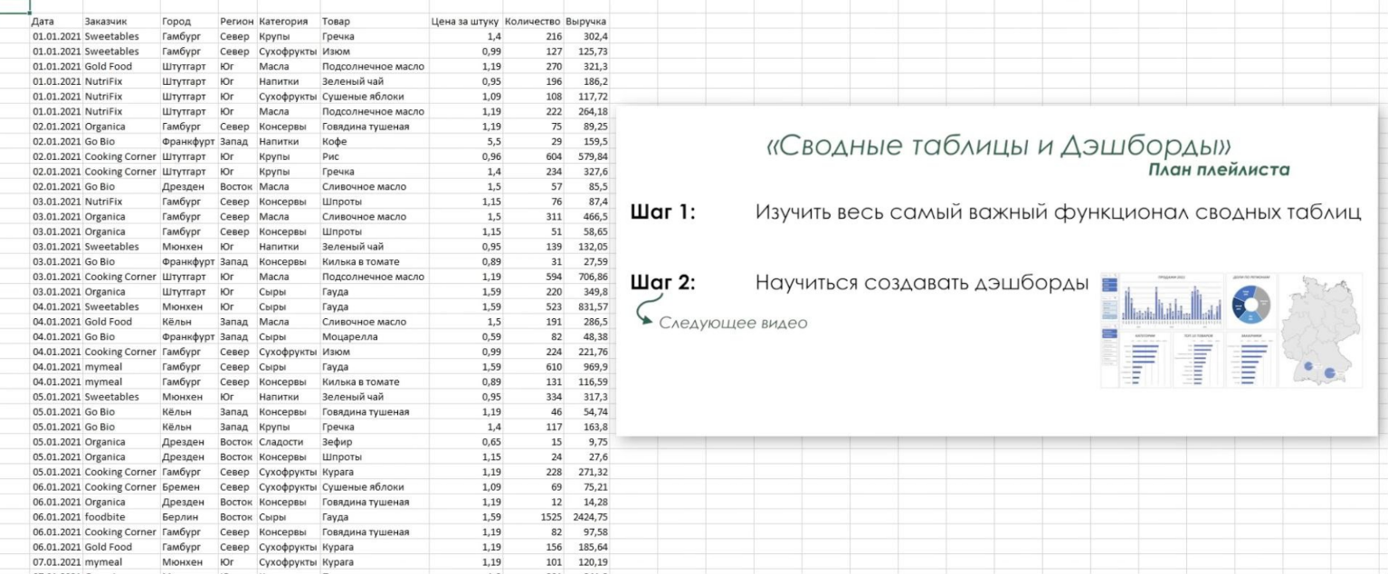

 |  |  |  |  |  |  |  | + можно сделать отбор по определенному году

Статичный источник данных лучше не использовать. |  |  |  |  |  | Это не удобно при вставке новых данных/при удалении

Используют Умные таблицы

Ctrl+A |  | Выделить таблицу
Ctrt + t |  | Создать умную таблицу

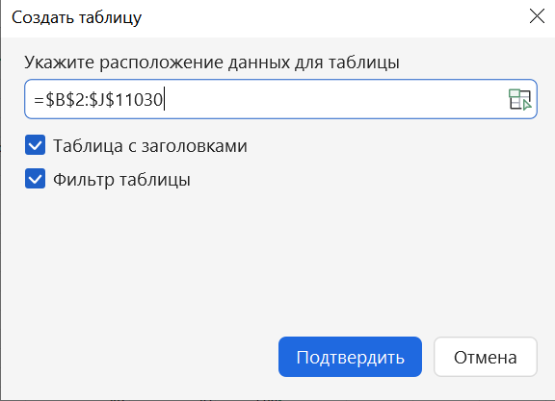

Задаем имя таблицы

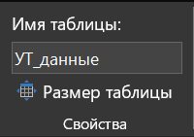

Убрать сетку:

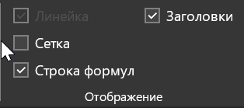

Создание сводной таблицы

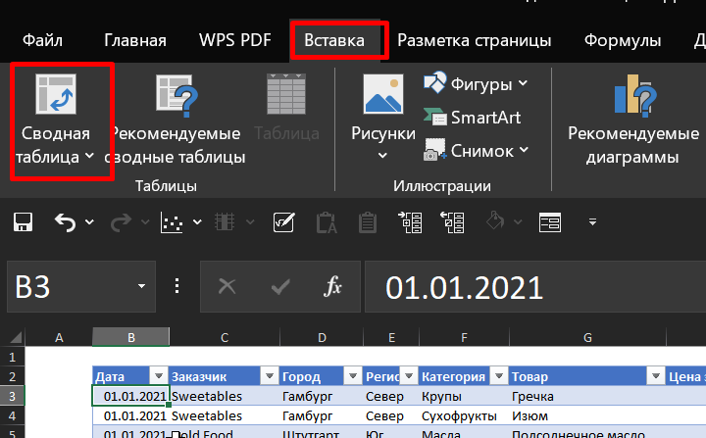

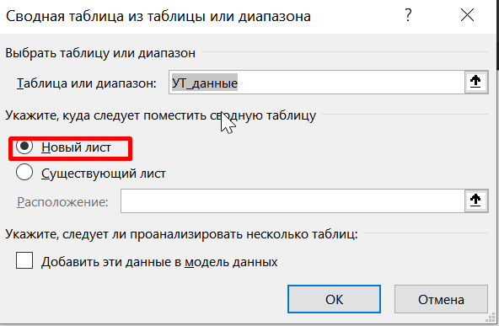

Задаем имя сводной таблице

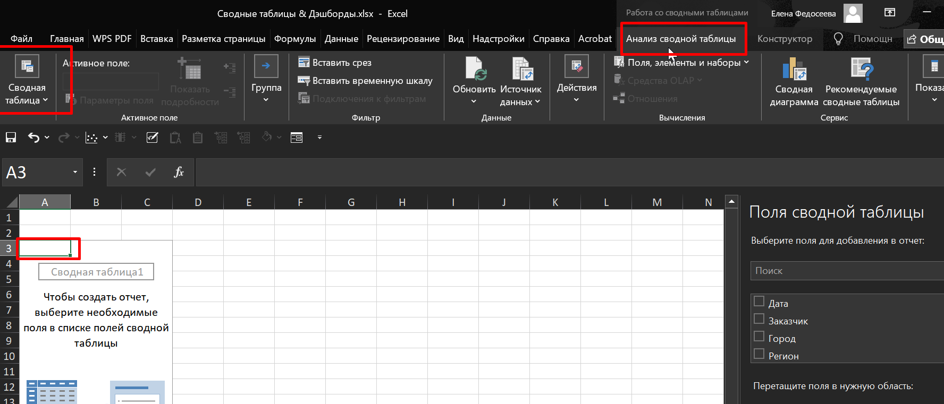

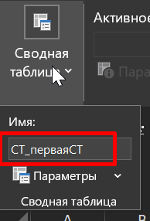

Показать список полей таблицы:

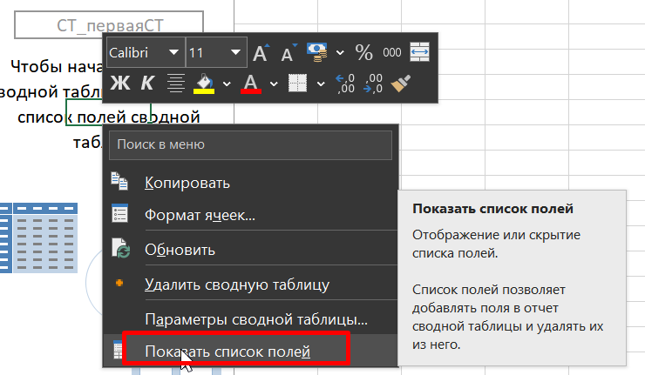

Пример сводной таблицы:

 | Кол-во проданных товаров в каждом городе:

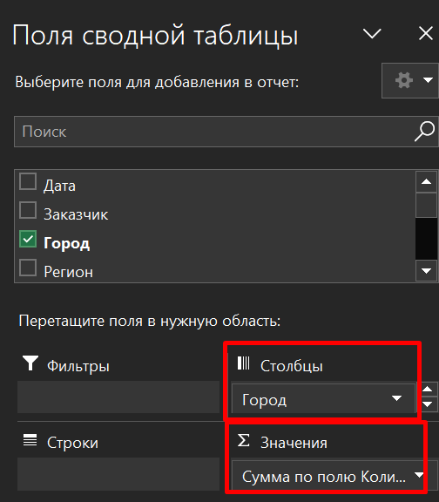
 |  | Названия столбцов
 |  | Берлин | Бремен | Гамбург | Дрезден | Кёльн | Мюнхен | Франкфурт | Штутгарт | Общий итог
 | Сумма по полю Количество | 1061128 | 204025 | 682277 | 264568 | 405511 | 525703 | 378545 | 342373 | 3864130

Убрать изменение ширины столбцов:

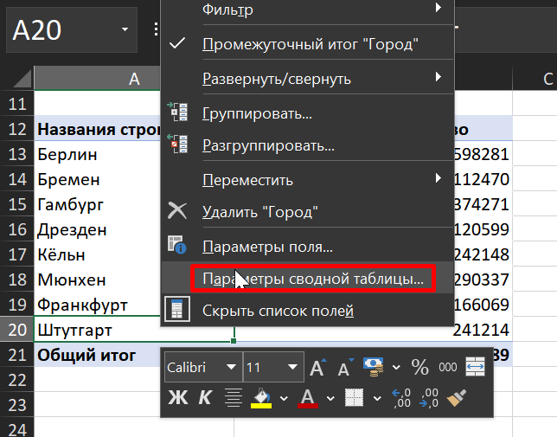

Изменить числовой формат ячеек - только таким образом! (чтобы форматир. Распространялось и на новые ячейки):
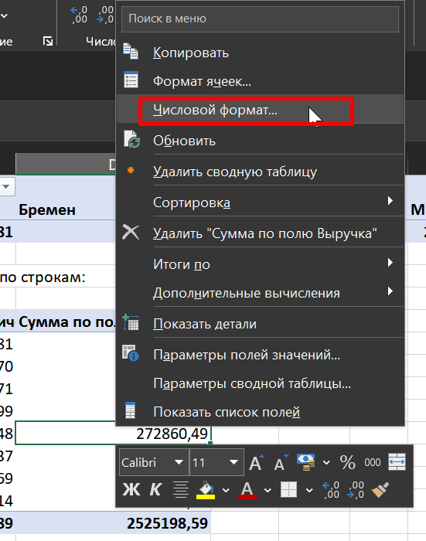

Вручную меняем названия столбцов таблицы:
! Они не должны иметь названия как у одного из доступных полей сводной таблицы |  |  |  |  |  |  |  |  |  | Но можно добавить пробел
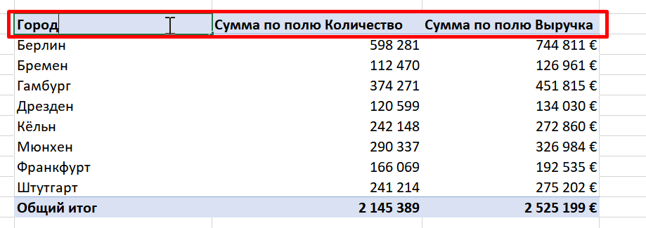
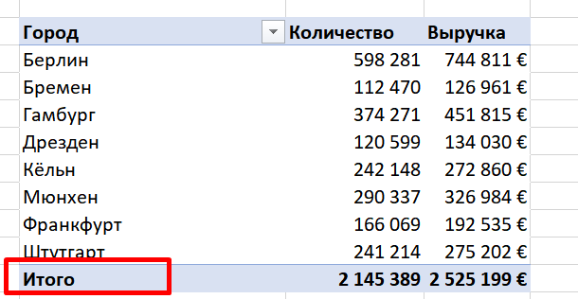

Настроить отображение промежуточных итогов: |  |  |  |  |  | Можно отключить

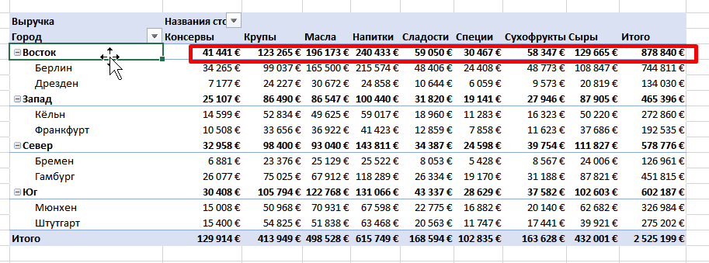

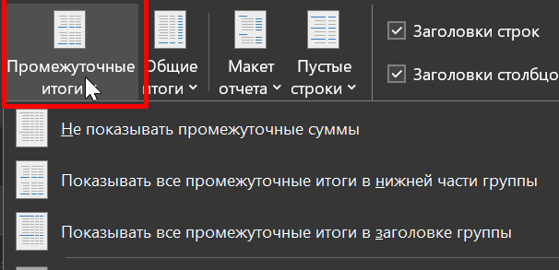

Настроить отображение Общих итогов: |  |  |  |  | по строкам/ по столбцам



Макет отчета: |  |  | Выделяет строки 2-го и последующего уровней в отдельные столбцы:

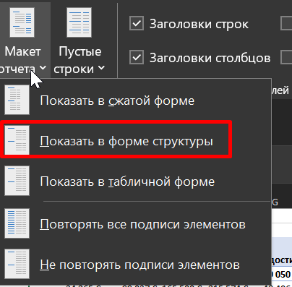
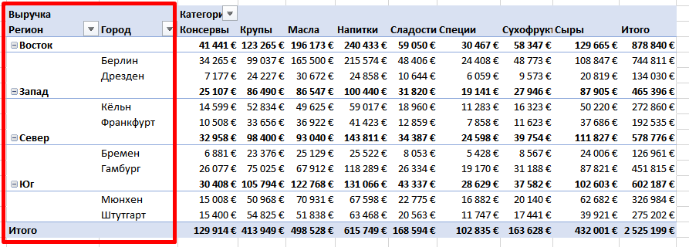

Фильтр УЖЕ ВЫВЕДЕННЫХ ДАННЫХ только по определенным городам:
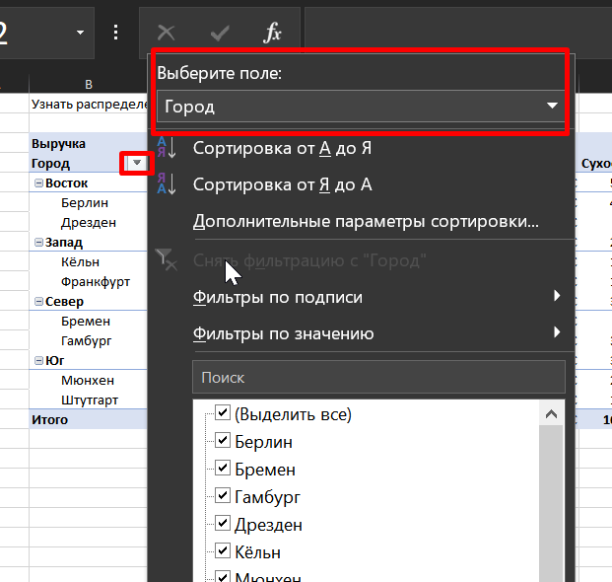

ФИЛЬТРЫ В СВОДНОЙ ТАБЛИЦЕ
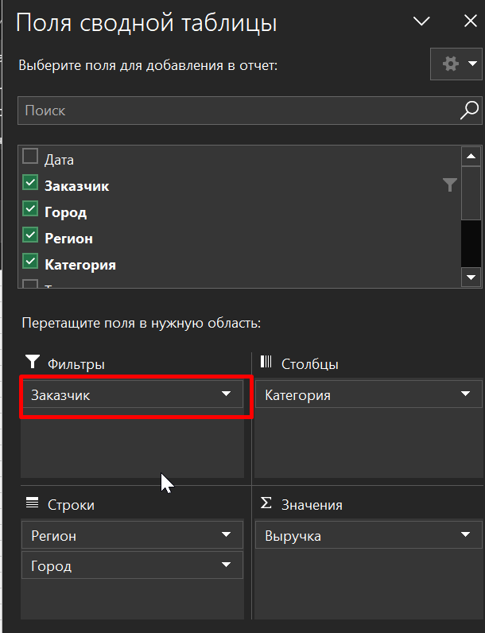
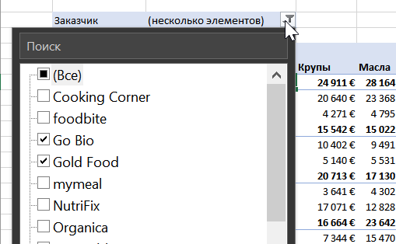

 |  | СЛАЙСЕРЫ (= СРЕЗЫ)
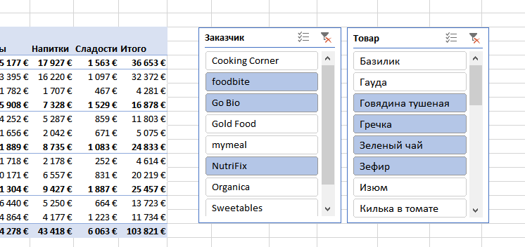


 |  |  |  |  |  |  |  |  |  |  |  | - интерактивные панели для выбора отдельных элементов

 |  | СОРТИРОВКА

 |  |  |  |  |  |  |  |  |  |  | по строке (в каждом разделе: Крупы/Масла/….)

СТ_Ур_1
СВОДНЫЕ ТАБЛИЦЫ

Кол-во проданных товаров в каждом городе:

 | Названия столбцов
 | Берлин | Бремен | Гамбург | Дрезден | Кёльн | Мюнхен | Франкфурт | Штутгарт | Общий итог
Сумма по полю Количество | 598281 | 112470 | 374271 | 120599 | 242148 | 290337 | 166069 | 241214 | 2145389

 | То же самое, только по строкам:
Кол-во Проданных товаров и Выручка в каждом городе:

Город | Количество | Выручка
Берлин | 598,281 | 744,811 €
Бремен | 112,470 | 126,961 €
Гамбург | 374,271 | 451,815 €
Дрезден | 120,599 | 134,030 €
Кёльн | 242,148 | 272,860 €
Мюнхен | 290,337 | 326,984 €
Франкфурт | 166,069 | 192,535 €
Штутгарт | 241,214 | 275,202 €
Итого | 2,145,389 | 2,525,199 €

Добавляем в строки Регион

Город | Количество | Выручка
Восток | 718,880 | 878,840 €
Берлин | 598,281 | 744,811 €
Дрезден | 120,599 | 134,030 €
Запад | 408,217 | 465,396 €
Кёльн | 242,148 | 272,860 €
Франкфурт | 166,069 | 192,535 €
Север | 486,741 | 578,776 €
Бремен | 112,470 | 126,961 €
Гамбург | 374,271 | 451,815 €
Юг | 531,551 | 602,187 €
Мюнхен | 290,337 | 326,984 €
Штутгарт | 241,214 | 275,202 €
Итого | 2,145,389 | 2,525,199 €

Узнать распределение сумм выручки по категориям товаров:

Выручка | Названия столбцов
Город | Консервы | Крупы | Масла | Напитки | Сладости | Специи | Сухофрукты | Сыры | Итого
Восток | 41,441 € | 123,265 € | 196,173 € | 240,433 € | 59,050 € | 30,467 € | 58,347 € | 129,665 € | 878,840 €
Берлин | 34,265 € | 99,037 € | 165,500 € | 215,574 € | 48,406 € | 24,408 € | 48,773 € | 108,847 € | 744,811 €
Дрезден | 7,177 € | 24,227 € | 30,672 € | 24,858 € | 10,644 € | 6,059 € | 9,573 € | 20,819 € | 134,030 €
Запад | 25,107 € | 86,490 € | 86,547 € | 100,440 € | 31,820 € | 19,141 € | 27,946 € | 87,905 € | 465,396 €
Кёльн | 14,599 € | 52,834 € | 49,625 € | 59,017 € | 18,960 € | 11,283 € | 16,323 € | 50,220 € | 272,860 €
Север | 10,508 € | 33,656 € | 36,922 € | 41,423 € | 12,859 € | 7,858 € | 11,623 € | 37,686 € | 192,535 €
Север | 32,958 € | 98,400 € | 93,040 € | 143,811 € | 34,387 € | 24,598 € | 39,754 € | 111,827 € | 578,776 €
Бремен | 6,881 € | 23,376 € | 25,129 € | 25,522 € | 8,053 € | 5,428 € | 8,567 € | 24,006 € | 126,961 €
Гамбург | 26,077 € | 75,025 € | 67,912 € | 118,289 € | 26,334 € | 19,170 € | 31,188 € | 87,821 € | 451,815 €
Юг | 30,408 € | 105,794 € | 122,768 € | 131,066 € | 43,337 € | 28,629 € | 37,582 € | 102,603 € | 602,187 €
Мюнхен | 15,008 € | 50,968 € | 70,931 € | 67,598 € | 22,775 € | 16,882 € | 20,140 € | 62,682 € | 326,984 €
Штутгарт | 15,400 € | 54,825 € | 51,838 € | 63,468 € | 20,563 € | 11,747 € | 17,441 € | 39,921 € | 275,202 €
Итого | 129,914 € | 413,949 € | 498,528 € | 615,749 € | 168,594 € | 102,835 € | 163,628 € | 432,001 € | 2,525,199 €

ФИЛЬТРЫ В СВОДНОЙ ТАБЛИЦЕ

Выполнить фильтр по Заказчикам и (вывести выручку только по определенному Заказчику)

Заказчик | (несколько элементов)

Выручка | Названия столбцов
Город | Консервы | Крупы | Масла | Напитки | Сладости | Специи | Сухофрукты | Сыры | Итого
Восток | 8,161 € | 24,911 € | 28,164 € | 32,063 € | 10,361 € | 6,480 € | 9,946 € | 30,182 € | 150,268 €
Берлин | 6,775 € | 20,640 € | 23,368 € | 28,705 € | 8,394 € | 5,520 € | 8,342 € | 25,031 € | 126,776 €
Дрезден | 1,385 € | 4,271 € | 4,795 € | 3,359 € | 1,967 € | 960 € | 1,604 € | 5,150 € | 23,492 €
Запад | 5,140 € | 15,542 € | 15,022 € | 15,368 € | 6,637 € | 4,074 € | 5,739 € | 16,743 € | 84,264 €
Кёльн | 2,876 € | 10,402 € | 9,491 € | 7,663 € | 4,271 € | 2,481 € | 3,128 € | 10,235 € | 50,546 €
Север | 2,265 € | 5,140 € | 5,531 € | 7,705 € | 2,366 € | 1,593 € | 2,611 € | 6,508 € | 33,718 €
Север | 5,399 € | 20,713 € | 17,130 € | 22,932 € | 6,235 € | 5,766 € | 7,055 € | 18,973 € | 104,202 €
Бремен | 1,743 € | 3,641 € | 4,302 € | 4,553 € | 1,116 € | 1,158 € | 1,366 € | 3,843 € | 21,723 €
Гамбург | 3,656 € | 17,071 € | 12,828 € | 18,379 € | 5,119 € | 4,608 € | 5,689 € | 15,129 € | 82,479 €
Юг | 6,501 € | 16,664 € | 23,642 € | 19,115 € | 6,968 € | 5,232 € | 6,846 € | 20,496 € | 105,464 €
Мюнхен | 3,052 € | 7,344 € | 15,470 € | 7,983 € | 3,671 € | 2,892 € | 3,409 € | 10,378 € | 54,199 €
Штутгарт | 3,448 € | 9,320 € | 8,172 € | 11,132 € | 3,297 € | 2,340 € | 3,437 € | 10,118 € | 51,265 €
Итого | 25,201 € | 77,830 € | 83,957 € | 89,479 € | 30,201 € | 21,552 € | 29,586 € | 86,393 € | 444,198 €

 | СЛАЙСЕРЫ

Выручка | Названия столбцов
Город | Консервы | Крупы | Напитки | Сладости | Итого
Восток | 3,283 € | 16,251 € | 15,875 € | 1,652 € | 37,062 €
Берлин | 2,638 € | 13,689 € | 13,867 € | 1,282 € | 31,476 €
Дрезден | 645 € | 2,562 € | 2,008 € | 370 € | 5,585 €
Запад | 1,886 € | 7,956 € | 8,786 € | 1,864 € | 20,492 €
Кёльн | 1,358 € | 6,237 € | 6,125 € | 902 € | 14,622 €
Север | 528 € | 1,719 € | 2,661 € | 962 € | 5,871 €
Север | 2,857 € | 12,310 € | 12,369 € | 1,552 € | 29,088 €
Бремен | 530 € | 2,177 € | 2,566 € | 325 € | 5,598 €
Гамбург | 2,328 € | 10,133 € | 9,803 € | 1,227 € | 23,490 €
Юг | 3,039 € | 12,615 € | 9,525 € | 2,415 € | 27,594 €
Мюнхен | 1,658 € | 7,365 € | 4,739 € | 1,231 € | 14,993 €
Штутгарт | 1,382 € | 5,250 € | 4,786 € | 1,184 € | 12,601 €
Итого | 11,066 € | 49,133 € | 46,555 € | 7,482 € | 114,236 €

Выручку поменяем на Кол-во:

Заказчик | (Все)
Товар | (Все)

Количество | Категории
 | Консервы |  |  | Консервы Итог | Крупы |  |  | Крупы Итог | Масла |  |  | Масла Итог | Напитки |  |  | Напитки Итог | Сладости |  |  | Сладости Итог | Специи |  |  | Специи Итог | Сухофрукты |  |  | Сухофрукты Итог | Сыры |  |  | Сыры Итог | Итого
Город | 1.19 | 1.15 | 0.89 |  | 1.4 | 1.2 | 0.96 |  | 1.7 | 1.19 | 1.5 |  | 5.5 | 0.99 | 0.95 |  | 0.65 | 0.6 | 0.55 |  | 0.65 | 0.7 | 0.59 |  | 1.19 | 1.09 | 0.99 |  | 0.89 | 0.59 | 1.59
Запад | 4140 | 8831 | 11264 | 24235 | 16338 | 23083 | 37414 | 76835 | 8033 | 24640 | 29046 | 61719 | 9891 | 24873 | 22542 | 57306 | 7260 | 11371 | 36869 | 55500 | 2512 | 6635 | 21803 | 30950 | 7910 | 7632 | 10317 | 25859 | 12316 | 24016 | 39481 | 75813 | 408217
Кёльн | 2585 | 5304 | 6094 | 13983 | 10768 | 13380 | 22607 | 46755 | 4239 | 15262 | 16171 | 35672 | 5439 | 14037 | 16006 | 35482 | 4167 | 5877 | 23137 | 33181 | 1650 | 3560 | 13082 | 18292 | 4812 | 4502 | 5747 | 15061 | 7156 | 14289 | 22277 | 43722 | 242148
Север | 1555 | 3527 | 5170 | 10252 | 5570 | 9703 | 14807 | 30080 | 3794 | 9378 | 12875 | 26047 | 4452 | 10836 | 6536 | 21824 | 3093 | 5494 | 13732 | 22319 | 862 | 3075 | 8721 | 12658 | 3098 | 3130 | 4570 | 10798 | 5160 | 9727 | 17204 | 32091 | 166069
Юг | 6008 | 9515 | 13838 | 29361 | 21015 | 27311 | 45416 | 93742 | 13997 | 39332 | 34779 | 88108 | 13386 | 29709 | 29506 | 72601 | 8313 | 14486 | 53168 | 75967 | 4214 | 8911 | 33309 | 46434 | 12221 | 9833 | 12445 | 34499 | 13001 | 32730 | 45108 | 90839 | 531551
Штутгарт | 2996 | 5107 | 6698 | 14801 | 10209 | 13607 | 25213 | 49029 | 6252 | 16409 | 14455 | 37116 | 7182 | 11745 | 12989 | 31916 | 4181 | 6393 | 25471 | 36045 | 1404 | 3121 | 14661 | 19186 | 5276 | 4815 | 5974 | 16065 | 6933 | 14145 | 15978 | 37056 | 241214
Мюнхен | 3012 | 4408 | 7140 | 14560 | 10806 | 13704 | 20203 | 44713 | 7745 | 22923 | 20324 | 50992 | 6204 | 17964 | 16517 | 40685 | 4132 | 8093 | 27697 | 39922 | 2810 | 5790 | 18648 | 27248 | 6945 | 5018 | 6471 | 18434 | 6068 | 18585 | 29130 | 53783 | 290337
Север | 6720 | 8524 | 17032 | 32276 | 20880 | 28062 | 36973 | 85915 | 9948 | 31715 | 25592 | 67255 | 16905 | 22421 | 30144 | 69470 | 7535 | 13198 | 39219 | 59952 | 3297 | 7434 | 29240 | 39971 | 10645 | 10823 | 15444 | 36912 | 17808 | 26742 | 50440 | 94990 | 486741
Гамбург | 5303 | 6353 | 14000 | 25656 | 17633 | 21500 | 25561 | 64694 | 7747 | 23688 | 17702 | 49137 | 14304 | 16775 | 24221 | 55300 | 5922 | 10131 | 29830 | 45883 | 2525 | 5561 | 23112 | 31198 | 8638 | 7976 | 12338 | 28952 | 14336 | 18931 | 40184 | 73451 | 374271
Бремен | 1417 | 2171 | 3032 | 6620 | 3247 | 6562 | 11412 | 21221 | 2201 | 8027 | 7890 | 18118 | 2601 | 5646 | 5923 | 14170 | 1613 | 3067 | 9389 | 14069 | 772 | 1873 | 6128 | 8773 | 2007 | 2847 | 3106 | 7960 | 3472 | 7811 | 10256 | 21539 | 112470
Восток | 7685 | 10851 | 22267 | 40803 | 26147 | 34186 | 47537 | 107870 | 16137 | 56215 | 67896 | 140248 | 28490 | 40753 | 45676 | 114919 | 9172 | 23558 | 70825 | 103555 | 5382 | 10363 | 33414 | 49159 | 13062 | 18831 | 22502 | 54395 | 16644 | 30294 | 60993 | 107931 | 718880
Берлин | 6354 | 8488 | 19036 | 33878 | 22829 | 28099 | 34748 | 85676 | 13603 | 46322 | 58168 | 118093 | 25866 | 35620 | 40050 | 101536 | 7455 | 19198 | 58258 | 84911 | 4553 | 8398 | 26390 | 39341 | 10107 | 16474 | 18979 | 45560 | 13036 | 23993 | 52257 | 89286 | 598281
Дрезден | 1331 | 2363 | 3231 | 6925 | 3318 | 6087 | 12789 | 22194 | 2534 | 9893 | 9728 | 22155 | 2624 | 5133 | 5626 | 13383 | 1717 | 4360 | 12567 | 18644 | 829 | 1965 | 7024 | 9818 | 2955 | 2357 | 3523 | 8835 | 3608 | 6301 | 8736 | 18645 | 120599
Итого | 24553 | 37721 | 64401 | 126675 | 84380 | 112642 | 167340 | 364362 | 48115 | 151902 | 157313 | 357330 | 68672 | 117756 | 127868 | 314296 | 32280 | 62613 | 200081 | 294974 | 15405 | 33343 | 117766 | 166514 | 43838 | 47119 | 60708 | 151665 | 59769 | 113782 | 196022 | 369573 | 2145389

Добавили В столбец Цена за штуку.
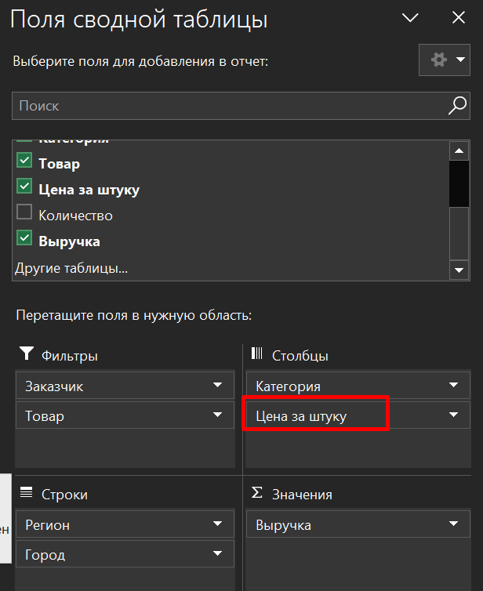
 |  |  |  | Теперь по таблице можно посмотреть Сколько товаров по определенной цене продано в каждом отдельном городе

 | СОРТИРОВКА

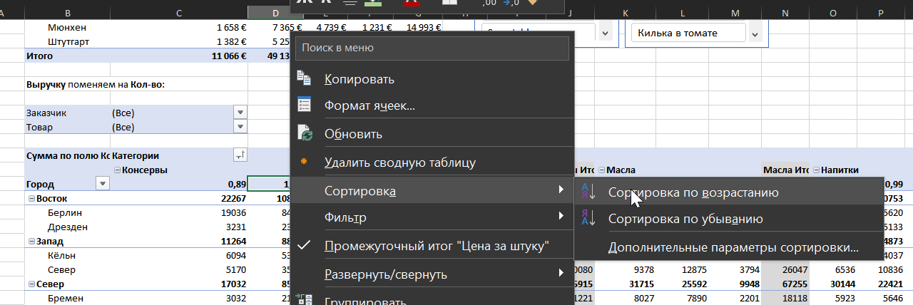

 |  |  |  |  |  |  |  |  |  |  |  |  |  |  |  |  |  |  |  | Проживание | Сотрудник
 |  |  |  |  |  |  |  |  |  |  |  |  |  |  |  | 8 | 1 | 5 | 7 | 10 | 1
 |  |  |  |  |  |  |  |  |  |  |  |  |  |  |  | 4 | 9 | 10 | 9 | 2 | 3
 |  |  |  |  |  |  |  |  |  |  |  |  |  |  |  | 1 | 3 | 8 | 5 | 1 | 4
 |  |  |  |  |  |  |  |  |  |  |  |  |  |  |  | 3 | 2 | 4 | 10 | 6 | 5
 |  |  |  |  |  |  |  |  |  |  |  |  |  |  |  | 8 | 2 | 3 | 4 | 7 | 7
 |  |  |  |  |  |  |  |  |  |  |  |  |  |  |  | 4 | 2 | 4 | 3 | 8 | 8
 |  |  |  |  |  |  |  |  |  |  |  |  |  |  |  | 4 | 8 | 3 | 2 | 9 | 10

Сортирует цены в строке по возрастанию В КАЖДОЙ КАТЕГОРИИ:

Значение Кол-ва отдельных регионов просортируем в возрастающем порядке:
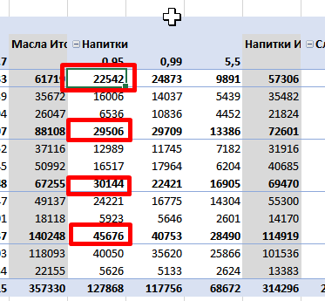

Сортировка ИТОГОВ по возрастанию в каждой категории:

По умолчанию СТ отражает СУММЫ СТРОК умной таблицы, соответствующие примененном фильтрам.
Но возможны и другие операции над значениями:
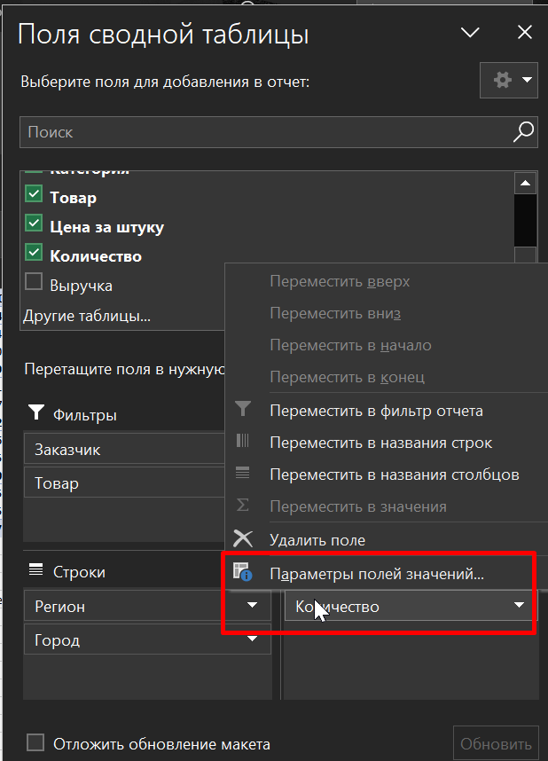
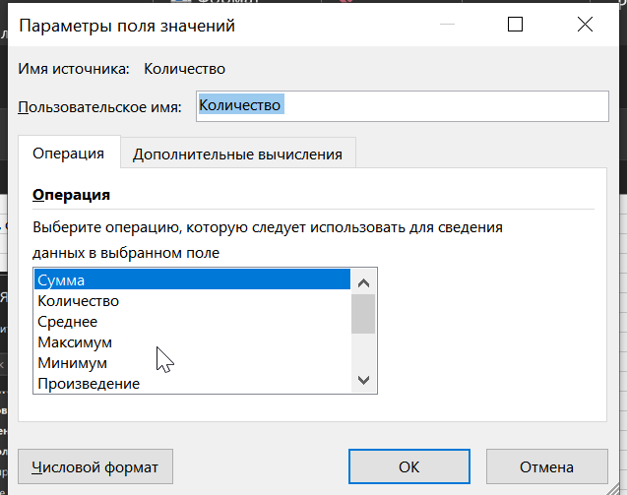
Город | Количество | Выручка
Восток | 718,880 | 878,840 €
Берлин | 598,281 | 744,811 €
Дрезден | 120,599 | 134,030 €
Запад | 408,217 | 465,396 €
Кёльн | 242,148 | 272,860 €
Франкфурт | 166,069 | 192,535 €
Север | 486,741 | 578,776 €
Бремен | 112,470 | 126,961 €
Гамбург | 374,271 | 451,815 €
Юг | 531,551 | 602,187 €
Мюнхен | 290,337 | 326,984 €
Штутгарт | 241,214 | 275,202 €
Итого | 2,145,389 | 2,525,199 €

 | Ctrl + z - отменить группировку Дат (она по умолчанию)

 | Товар | (Все)
 | Заказчик | (Все)

 | Сумма по полю Количество | Названия столбцов
 | Названия строк | Берлин | Бремен | Гамбург | Дрезден | Кёльн | Мюнхен | Франкфурт | Штутгарт | Общий итог
 | 2021 | 265794 | 50843 | 179274 | 40347 | 108700 | 138428 | 53006 | 127360 | 963752
 | Кв-л1 | 99216 | 22641 | 77189 | 17442 | 38893 | 56264 | 23107 | 59436 | 394188
 | Кв-л2 | 73884 | 11910 | 43092 | 11462 | 28451 | 38131 | 11759 | 29968 | 248657
 | Кв-л3 | 48422 | 6742 | 27035 | 5613 | 22221 | 22724 | 9926 | 17142 | 159825
 | Кв-л4 | 44272 | 9550 | 31958 | 5830 | 19135 | 21309 | 8214 | 20814 | 161082
 | 2022 | 332487 | 61627 | 194997 | 80252 | 133448 | 151909 | 113063 | 113854 | 1181637
 | Кв-л1 | 148086 | 26764 | 78466 | 35980 | 61847 | 57456 | 60005 | 54217 | 522821
 | Кв-л2 | 64677 | 14168 | 34436 | 15147 | 26597 | 38420 | 15373 | 19738 | 228556
 | Кв-л3 | 77517 | 9650 | 40977 | 15384 | 26128 | 33163 | 20341 | 20282 | 243442
 | Кв-л4 | 42207 | 11045 | 41118 | 13741 | 18876 | 22870 | 17344 | 19617 | 186818
 | 2023 | 462847 | 91555 | 308006 | 143969 | 163363 | 235366 | 212476 | 101159 | 1718741
 | Кв-л1 | 175012 | 33999 | 124739 | 49733 | 58869 | 80423 | 77960 | 35300 | 636035
 | Кв-л2 | 135487 | 28914 | 83446 | 49034 | 56293 | 73419 | 62313 | 30687 | 519593
 | Кв-л3 | 60309 | 12752 | 46453 | 18393 | 23274 | 37482 | 32141 | 14905 | 245709
 | Кв-л4 | 92039 | 15890 | 53368 | 26809 | 24927 | 44042 | 40062 | 20267 | 317404
 | Общий итог | 1061128 | 204025 | 682277 | 264568 | 405511 | 525703 | 378545 | 342373 | 3864130

